01 Таблица
Цель: получить управленческую таблицу эффективности менеджеров.
1) Агрегируйте данные по менеджерам.
2) Рассчитайте: число сделок, уникальных клиентов, проданные единицы, выручку.
3) Рассчитайте средний чек и среднюю скидку.
4) Добавьте долю менеджера в общей выручке.
5) Отсортируйте по выручке по убыванию.
6) Оформите итог как аналитическую таблицу с условным форматированием.
Результат: таблица «Эффективность менеджеров».
1. TABLE — Таблица
Сырые данные: сделки интернет-магазина за I квартал 2026 года.

ID сделки | Дата | Менеджер | Клиент | Категория | Количество | Цена за ед. | Скидка | Выручка | Регион
10001 | 2026-02-05 | Анна Орлова | Клиент 003 | Аксессуары | 3 | 8,990 ₽ | 0.0% | 26,970 ₽ | Москва
10002 | 2026-01-15 | Ирина Котова | Клиент 053 | Спорт | 5 | 4,990 ₽ | 10.0% | 22,455 ₽ | Новосибирск
10003 | 2026-02-18 | Дарья Волкова | Клиент 048 | Дом | 1 | 2,490 ₽ | 5.0% | 2,366 ₽ | Казань
10004 | 2026-02-18 | Борис Ким | Клиент 021 | Спорт | 3 | 2,490 ₽ | 0.0% | 7,470 ₽ | Казань
10005 | 2026-02-09 | Анна Орлова | Клиент 023 | Аксессуары | 6 | 11,990 ₽ | 0.0% | 71,940 ₽ | Новосибирск
10006 | 2026-03-02 | Виктор Серов | Клиент 047 | Аксессуары | 2 | 8,990 ₽ | 15.0% | 15,283 ₽ | Санкт-Петербург
10007 | 2026-02-03 | Дарья Волкова | Клиент 009 | Электроника | 5 | 1,490 ₽ | 0.0% | 7,450 ₽ | Москва
10008 | 2026-03-23 | Дарья Волкова | Клиент 009 | Красота | 1 | 2,490 ₽ | 15.0% | 2,116 ₽ | Санкт-Петербург
10009 | 2026-01-01 | Виктор Серов | Клиент 035 | Аксессуары | 3 | 6,990 ₽ | 15.0% | 17,824 ₽ | Казань
10010 | 2026-01-22 | Виктор Серов | Клиент 002 | Электроника | 1 | 4,990 ₽ | 15.0% | 4,242 ₽ | Казань
10011 | 2026-01-23 | Борис Ким | Клиент 027 | Спорт | 1 | 3,490 ₽ | 10.0% | 3,141 ₽ | Казань
10012 | 2026-02-14 | Егор Мельник | Клиент 006 | Спорт | 6 | 6,990 ₽ | 15.0% | 35,649 ₽ | Новосибирск
10013 | 2026-01-15 | Виктор Серов | Клиент 026 | Красота | 2 | 4,990 ₽ | 5.0% | 9,481 ₽ | Санкт-Петербург
10014 | 2026-03-12 | Ирина Котова | Клиент 001 | Аксессуары | 5 | 8,990 ₽ | 10.0% | 40,455 ₽ | Екатеринбург
10015 | 2026-02-08 | Дарья Волкова | Клиент 050 | Дом | 1 | 4,990 ₽ | 0.0% | 4,990 ₽ | Казань
10016 | 2026-03-04 | Егор Мельник | Клиент 033 | Спорт | 3 | 1,990 ₽ | 0.0% | 5,970 ₽ | Санкт-Петербург
10017 | 2026-01-07 | Виктор Серов | Клиент 010 | Спорт | 2 | 6,990 ₽ | 10.0% | 12,582 ₽ | Екатеринбург
10018 | 2026-02-25 | Егор Мельник | Клиент 004 | Спорт | 5 | 11,990 ₽ | 0.0% | 59,950 ₽ | Москва
10019 | 2026-03-06 | Ирина Котова | Клиент 002 | Красота | 1 | 6,990 ₽ | 10.0% | 6,291 ₽ | Екатеринбург
10020 | 2026-01-09 | Виктор Серов | Клиент 044 | Электроника | 3 | 11,990 ₽ | 10.0% | 32,373 ₽ | Москва
10021 | 2026-03-02 | Дарья Волкова | Клиент 063 | Дом | 6 | 8,990 ₽ | 10.0% | 48,546 ₽ | Новосибирск
10022 | 2026-01-19 | Ирина Котова | Клиент 042 | Аксессуары | 6 | 11,990 ₽ | 10.0% | 64,746 ₽ | Москва
10023 | 2026-01-11 | Борис Ким | Клиент 064 | Дом | 1 | 4,990 ₽ | 0.0% | 4,990 ₽ | Казань
10024 | 2026-02-19 | Виктор Серов | Клиент 025 | Красота | 1 | 4,990 ₽ | 5.0% | 4,740 ₽ | Санкт-Петербург
10025 | 2026-02-03 | Егор Мельник | Клиент 001 | Дом | 1 | 11,990 ₽ | 10.0% | 10,791 ₽ | Новосибирск
10026 | 2026-03-04 | Борис Ким | Клиент 064 | Дом | 5 | 4,990 ₽ | 0.0% | 24,950 ₽ | Новосибирск
10027 | 2026-03-29 | Борис Ким | Клиент 050 | Красота | 1 | 4,990 ₽ | 0.0% | 4,990 ₽ | Москва
10028 | 2026-03-28 | Анна Орлова | Клиент 057 | Дом | 1 | 1,490 ₽ | 10.0% | 1,341 ₽ | Москва
10029 | 2026-01-28 | Борис Ким | Клиент 053 | Спорт | 5 | 11,990 ₽ | 10.0% | 53,955 ₽ | Санкт-Петербург
10030 | 2026-03-24 | Виктор Серов | Клиент 024 | Электроника | 5 | 1,990 ₽ | 0.0% | 9,950 ₽ | Москва
10031 | 2026-02-11 | Анна Орлова | Клиент 009 | Спорт | 5 | 11,990 ₽ | 10.0% | 53,955 ₽ | Новосибирск
10032 | 2026-01-15 | Ирина Котова | Клиент 056 | Дом | 5 | 1,990 ₽ | 5.0% | 9,452 ₽ | Казань
10033 | 2026-01-11 | Виктор Серов | Клиент 050 | Красота | 1 | 4,990 ₽ | 5.0% | 4,740 ₽ | Санкт-Петербург
10034 | 2026-02-06 | Борис Ким | Клиент 030 | Спорт | 3 | 1,990 ₽ | 0.0% | 5,970 ₽ | Москва
10035 | 2026-03-08 | Егор Мельник | Клиент 042 | Дом | 3 | 8,990 ₽ | 10.0% | 24,273 ₽ | Екатеринбург
10036 | 2026-03-03 | Дарья Волкова | Клиент 023 | Красота | 6 | 11,990 ₽ | 15.0% | 61,149 ₽ | Екатеринбург
10037 | 2026-01-30 | Ирина Котова | Клиент 058 | Красота | 6 | 1,990 ₽ | 5.0% | 11,343 ₽ | Екатеринбург
10038 | 2026-01-04 | Ирина Котова | Клиент 051 | Электроника | 4 | 2,490 ₽ | 10.0% | 8,964 ₽ | Новосибирск
10039 | 2026-03-23 | Борис Ким | Клиент 010 | Дом | 2 | 2,490 ₽ | 0.0% | 4,980 ₽ | Новосибирск
10040 | 2026-02-03 | Ирина Котова | Клиент 035 | Дом | 2 | 11,990 ₽ | 5.0% | 22,781 ₽ | Москва
10041 | 2026-03-09 | Анна Орлова | Клиент 026 | Электроника | 1 | 11,990 ₽ | 10.0% | 10,791 ₽ | Москва
10042 | 2026-01-16 | Ирина Котова | Клиент 001 | Дом | 6 | 4,990 ₽ | 5.0% | 28,443 ₽ | Казань
10043 | 2026-01-04 | Борис Ким | Клиент 008 | Спорт | 5 | 1,990 ₽ | 0.0% | 9,950 ₽ | Екатеринбург
10044 | 2026-03-28 | Виктор Серов | Клиент 024 | Электроника | 2 | 8,990 ₽ | 0.0% | 17,980 ₽ | Екатеринбург
10045 | 2026-02-18 | Егор Мельник | Клиент 049 | Аксессуары | 5 | 1,990 ₽ | 10.0% | 8,955 ₽ | Санкт-Петербург
10046 | 2026-01-27 | Борис Ким | Клиент 037 | Дом | 3 | 8,990 ₽ | 5.0% | 25,622 ₽ | Казань
10047 | 2026-02-28 | Борис Ким | Клиент 005 | Дом | 4 | 1,490 ₽ | 0.0% | 5,960 ₽ | Екатеринбург
10048 | 2026-03-13 | Егор Мельник | Клиент 023 | Спорт | 2 | 3,490 ₽ | 0.0% | 6,980 ₽ | Москва
10049 | 2026-03-23 | Дарья Волкова | Клиент 035 | Аксессуары | 3 | 3,490 ₽ | 10.0% | 9,423 ₽ | Новосибирск
10050 | 2026-02-13 | Ирина Котова | Клиент 027 | Дом | 5 | 2,490 ₽ | 5.0% | 11,828 ₽ | Санкт-Петербург
10051 | 2026-03-17 | Анна Орлова | Клиент 027 | Дом | 4 | 3,490 ₽ | 0.0% | 13,960 ₽ | Москва
10052 | 2026-03-24 | Анна Орлова | Клиент 047 | Красота | 2 | 3,490 ₽ | 5.0% | 6,631 ₽ | Новосибирск
10053 | 2026-02-11 | Егор Мельник | Клиент 048 | Дом | 6 | 2,490 ₽ | 5.0% | 14,193 ₽ | Санкт-Петербург
10054 | 2026-03-21 | Виктор Серов | Клиент 038 | Дом | 5 | 3,490 ₽ | 5.0% | 16,578 ₽ | Москва
10055 | 2026-02-22 | Борис Ким | Клиент 050 | Дом | 5 | 11,990 ₽ | 15.0% | 50,958 ₽ | Москва
10056 | 2026-02-14 | Дарья Волкова | Клиент 056 | Электроника | 3 | 8,990 ₽ | 5.0% | 25,622 ₽ | Москва
10057 | 2026-02-17 | Виктор Серов | Клиент 007 | Электроника | 3 | 8,990 ₽ | 0.0% | 26,970 ₽ | Москва
10058 | 2026-02-18 | Виктор Серов | Клиент 039 | Спорт | 2 | 11,990 ₽ | 15.0% | 20,383 ₽ | Казань
10059 | 2026-01-15 | Егор Мельник | Клиент 039 | Дом | 4 | 11,990 ₽ | 15.0% | 40,766 ₽ | Санкт-Петербург
10060 | 2026-01-21 | Егор Мельник | Клиент 064 | Спорт | 2 | 6,990 ₽ | 10.0% | 12,582 ₽ | Екатеринбург
10061 | 2026-03-06 | Борис Ким | Клиент 053 | Дом | 5 | 1,490 ₽ | 0.0% | 7,450 ₽ | Екатеринбург
10062 | 2026-01-13 | Анна Орлова | Клиент 011 | Дом | 2 | 8,990 ₽ | 10.0% | 16,182 ₽ | Санкт-Петербург
10063 | 2026-01-02 | Дарья Волкова | Клиент 023 | Красота | 5 | 2,490 ₽ | 0.0% | 12,450 ₽ | Казань
10064 | 2026-03-25 | Виктор Серов | Клиент 027 | Красота | 6 | 4,990 ₽ | 10.0% | 26,946 ₽ | Казань
10065 | 2026-01-14 | Дарья Волкова | Клиент 018 | Дом | 1 | 1,990 ₽ | 0.0% | 1,990 ₽ | Санкт-Петербург
10066 | 2026-01-26 | Ирина Котова | Клиент 008 | Дом | 6 | 6,990 ₽ | 15.0% | 35,649 ₽ | Екатеринбург
10067 | 2026-03-18 | Виктор Серов | Клиент 028 | Аксессуары | 4 | 2,490 ₽ | 5.0% | 9,462 ₽ | Казань
10068 | 2026-01-25 | Дарья Волкова | Клиент 008 | Красота | 2 | 2,490 ₽ | 10.0% | 4,482 ₽ | Новосибирск
10069 | 2026-02-21 | Анна Орлова | Клиент 058 | Аксессуары | 4 | 1,990 ₽ | 10.0% | 7,164 ₽ | Москва
10070 | 2026-02-09 | Егор Мельник | Клиент 013 | Электроника | 4 | 11,990 ₽ | 15.0% | 40,766 ₽ | Санкт-Петербург
10071 | 2026-01-04 | Егор Мельник | Клиент 035 | Дом | 2 | 6,990 ₽ | 10.0% | 12,582 ₽ | Казань
10072 | 2026-01-31 | Дарья Волкова | Клиент 011 | Электроника | 3 | 6,990 ₽ | 0.0% | 20,970 ₽ | Санкт-Петербург
10073 | 2026-01-04 | Дарья Волкова | Клиент 027 | Красота | 2 | 2,490 ₽ | 5.0% | 4,731 ₽ | Екатеринбург
10074 | 2026-03-02 | Анна Орлова | Клиент 020 | Электроника | 5 | 1,490 ₽ | 0.0% | 7,450 ₽ | Екатеринбург
10075 | 2026-02-18 | Ирина Котова | Клиент 021 | Красота | 4 | 2,490 ₽ | 5.0% | 9,462 ₽ | Новосибирск
10076 | 2026-01-07 | Борис Ким | Клиент 008 | Дом | 3 | 2,490 ₽ | 0.0% | 7,470 ₽ | Москва
10077 | 2026-03-16 | Виктор Серов | Клиент 002 | Электроника | 2 | 11,990 ₽ | 0.0% | 23,980 ₽ | Санкт-Петербург
10078 | 2026-01-20 | Анна Орлова | Клиент 028 | Электроника | 6 | 1,490 ₽ | 15.0% | 7,599 ₽ | Новосибирск
10079 | 2026-01-29 | Ирина Котова | Клиент 017 | Дом | 2 | 2,490 ₽ | 10.0% | 4,482 ₽ | Новосибирск
10080 | 2026-03-20 | Егор Мельник | Клиент 011 | Аксессуары | 2 | 11,990 ₽ | 10.0% | 21,582 ₽ | Казань
10081 | 2026-01-10 | Егор Мельник | Клиент 030 | Электроника | 6 | 1,490 ₽ | 5.0% | 8,493 ₽ | Екатеринбург
10082 | 2026-01-28 | Анна Орлова | Клиент 045 | Красота | 3 | 1,490 ₽ | 15.0% | 3,800 ₽ | Екатеринбург
10083 | 2026-03-25 | Дарья Волкова | Клиент 034 | Аксессуары | 5 | 8,990 ₽ | 0.0% | 44,950 ₽ | Новосибирск
10084 | 2026-03-03 | Анна Орлова | Клиент 021 | Красота | 4 | 11,990 ₽ | 0.0% | 47,960 ₽ | Екатеринбург
10085 | 2026-02-20 | Борис Ким | Клиент 030 | Дом | 2 | 1,990 ₽ | 0.0% | 3,980 ₽ | Екатеринбург
10086 | 2026-01-24 | Борис Ким | Клиент 031 | Спорт | 3 | 3,490 ₽ | 15.0% | 8,900 ₽ | Москва
10087 | 2026-01-02 | Ирина Котова | Клиент 030 | Спорт | 1 | 3,490 ₽ | 5.0% | 3,316 ₽ | Москва
10088 | 2026-02-17 | Егор Мельник | Клиент 059 | Электроника | 1 | 11,990 ₽ | 10.0% | 10,791 ₽ | Санкт-Петербург
10089 | 2026-01-30 | Дарья Волкова | Клиент 046 | Аксессуары | 3 | 8,990 ₽ | 10.0% | 24,273 ₽ | Санкт-Петербург
10090 | 2026-03-31 | Егор Мельник | Клиент 028 | Электроника | 3 | 8,990 ₽ | 0.0% | 26,970 ₽ | Москва
10091 | 2026-02-22 | Ирина Котова | Клиент 005 | Дом | 2 | 1,990 ₽ | 15.0% | 3,383 ₽ | Казань
10092 | 2026-03-03 | Ирина Котова | Клиент 058 | Аксессуары | 2 | 6,990 ₽ | 5.0% | 13,281 ₽ | Екатеринбург
10093 | 2026-03-09 | Егор Мельник | Клиент 040 | Спорт | 4 | 11,990 ₽ | 10.0% | 43,164 ₽ | Москва
10094 | 2026-03-31 | Борис Ким | Клиент 031 | Спорт | 6 | 1,490 ₽ | 5.0% | 8,493 ₽ | Москва
10095 | 2026-01-25 | Ирина Котова | Клиент 043 | Дом | 2 | 3,490 ₽ | 10.0% | 6,282 ₽ | Новосибирск
10096 | 2026-03-10 | Егор Мельник | Клиент 048 | Электроника | 6 | 8,990 ₽ | 5.0% | 51,243 ₽ | Казань
10097 | 2026-01-02 | Борис Ким | Клиент 009 | Электроника | 2 | 11,990 ₽ | 15.0% | 20,383 ₽ | Екатеринбург
10098 | 2026-03-24 | Егор Мельник | Клиент 002 | Спорт | 3 | 2,490 ₽ | 0.0% | 7,470 ₽ | Новосибирск
10099 | 2026-01-30 | Борис Ким | Клиент 050 | Дом | 4 | 2,490 ₽ | 0.0% | 9,960 ₽ | Москва
10100 | 2026-02-01 | Борис Ким | Клиент 021 | Спорт | 4 | 3,490 ₽ | 5.0% | 13,262 ₽ | Екатеринбург
10101 | 2026-03-14 | Борис Ким | Клиент 049 | Спорт | 6 | 4,990 ₽ | 0.0% | 29,940 ₽ | Москва
10102 | 2026-01-27 | Борис Ким | Клиент 023 | Электроника | 5 | 4,990 ₽ | 15.0% | 21,208 ₽ | Екатеринбург
10103 | 2026-01-03 | Ирина Котова | Клиент 055 | Спорт | 1 | 1,490 ₽ | 0.0% | 1,490 ₽ | Новосибирск
10104 | 2026-03-01 | Ирина Котова | Клиент 017 | Электроника | 2 | 6,990 ₽ | 15.0% | 11,883 ₽ | Санкт-Петербург
10105 | 2026-02-03 | Дарья Волкова | Клиент 019 | Электроника | 2 | 11,990 ₽ | 0.0% | 23,980 ₽ | Новосибирск
10106 | 2026-03-15 | Егор Мельник | Клиент 044 | Красота | 2 | 1,490 ₽ | 0.0% | 2,980 ₽ | Казань
10107 | 2026-03-06 | Анна Орлова | Клиент 011 | Аксессуары | 6 | 3,490 ₽ | 0.0% | 20,940 ₽ | Казань
10108 | 2026-02-16 | Борис Ким | Клиент 043 | Аксессуары | 6 | 3,490 ₽ | 0.0% | 20,940 ₽ | Санкт-Петербург
10109 | 2026-03-06 | Борис Ким | Клиент 011 | Красота | 3 | 2,490 ₽ | 15.0% | 6,350 ₽ | Новосибирск
10110 | 2026-02-18 | Виктор Серов | Клиент 039 | Дом | 6 | 11,990 ₽ | 10.0% | 64,746 ₽ | Москва
10111 | 2026-01-23 | Егор Мельник | Клиент 032 | Красота | 4 | 1,490 ₽ | 5.0% | 5,662 ₽ | Санкт-Петербург
10112 | 2026-02-03 | Виктор Серов | Клиент 048 | Аксессуары | 3 | 4,990 ₽ | 0.0% | 14,970 ₽ | Екатеринбург
10113 | 2026-02-06 | Борис Ким | Клиент 003 | Дом | 2 | 2,490 ₽ | 5.0% | 4,731 ₽ | Санкт-Петербург
10114 | 2026-01-07 | Анна Орлова | Клиент 019 | Спорт | 4 | 1,490 ₽ | 15.0% | 5,066 ₽ | Санкт-Петербург
10115 | 2026-01-02 | Егор Мельник | Клиент 041 | Дом | 2 | 6,990 ₽ | 0.0% | 13,980 ₽ | Санкт-Петербург
10116 | 2026-02-17 | Анна Орлова | Клиент 025 | Аксессуары | 1 | 11,990 ₽ | 0.0% | 11,990 ₽ | Новосибирск
10117 | 2026-01-15 | Дарья Волкова | Клиент 011 | Дом | 3 | 11,990 ₽ | 5.0% | 34,172 ₽ | Новосибирск
10118 | 2026-01-07 | Егор Мельник | Клиент 049 | Спорт | 1 | 1,990 ₽ | 0.0% | 1,990 ₽ | Санкт-Петербург
10119 | 2026-01-29 | Борис Ким | Клиент 025 | Электроника | 6 | 4,990 ₽ | 0.0% | 29,940 ₽ | Казань
10120 | 2026-01-18 | Анна Орлова | Клиент 057 | Дом | 1 | 2,490 ₽ | 10.0% | 2,241 ₽ | Новосибирск
10121 | 2026-03-03 | Егор Мельник | Клиент 028 | Дом | 5 | 11,990 ₽ | 15.0% | 50,958 ₽ | Новосибирск
10122 | 2026-01-08 | Егор Мельник | Клиент 011 | Красота | 5 | 8,990 ₽ | 15.0% | 38,208 ₽ | Новосибирск
10123 | 2026-02-01 | Борис Ким | Клиент 026 | Дом | 4 | 4,990 ₽ | 0.0% | 19,960 ₽ | Москва
10124 | 2026-03-14 | Егор Мельник | Клиент 041 | Красота | 1 | 1,490 ₽ | 15.0% | 1,266 ₽ | Санкт-Петербург
10125 | 2026-02-05 | Виктор Серов | Клиент 019 | Спорт | 4 | 3,490 ₽ | 10.0% | 12,564 ₽ | Новосибирск
10126 | 2026-01-02 | Виктор Серов | Клиент 040 | Электроника | 1 | 2,490 ₽ | 10.0% | 2,241 ₽ | Москва
10127 | 2026-03-02 | Виктор Серов | Клиент 058 | Электроника | 4 | 4,990 ₽ | 15.0% | 16,966 ₽ | Казань
10128 | 2026-01-06 | Борис Ким | Клиент 015 | Электроника | 4 | 1,990 ₽ | 0.0% | 7,960 ₽ | Екатеринбург
10129 | 2026-01-13 | Борис Ким | Клиент 060 | Аксессуары | 5 | 1,990 ₽ | 15.0% | 8,458 ₽ | Екатеринбург
10130 | 2026-02-12 | Виктор Серов | Клиент 021 | Дом | 4 | 2,490 ₽ | 5.0% | 9,462 ₽ | Санкт-Петербург
10131 | 2026-01-02 | Анна Орлова | Клиент 065 | Дом | 3 | 2,490 ₽ | 5.0% | 7,096 ₽ | Казань
10132 | 2026-01-18 | Ирина Котова | Клиент 021 | Спорт | 4 | 1,990 ₽ | 5.0% | 7,562 ₽ | Казань
10133 | 2026-03-23 | Борис Ким | Клиент 021 | Электроника | 1 | 11,990 ₽ | 0.0% | 11,990 ₽ | Казань
10134 | 2026-01-01 | Анна Орлова | Клиент 030 | Электроника | 5 | 8,990 ₽ | 15.0% | 38,208 ₽ | Екатеринбург
10135 | 2026-02-24 | Борис Ким | Клиент 009 | Электроника | 4 | 11,990 ₽ | 0.0% | 47,960 ₽ | Санкт-Петербург
10136 | 2026-01-19 | Анна Орлова | Клиент 024 | Дом | 5 | 6,990 ₽ | 5.0% | 33,202 ₽ | Екатеринбург
10137 | 2026-01-24 | Борис Ким | Клиент 026 | Электроника | 4 | 1,990 ₽ | 0.0% | 7,960 ₽ | Санкт-Петербург
10138 | 2026-03-30 | Дарья Волкова | Клиент 002 | Аксессуары | 5 | 4,990 ₽ | 10.0% | 22,455 ₽ | Казань
10139 | 2026-02-22 | Борис Ким | Клиент 026 | Аксессуары | 5 | 11,990 ₽ | 0.0% | 59,950 ₽ | Санкт-Петербург
10140 | 2026-02-26 | Борис Ким | Клиент 060 | Спорт | 6 | 1,990 ₽ | 0.0% | 11,940 ₽ | Новосибирск
10141 | 2026-01-01 | Виктор Серов | Клиент 042 | Дом | 4 | 4,990 ₽ | 0.0% | 19,960 ₽ | Москва
10142 | 2026-03-01 | Анна Орлова | Клиент 047 | Аксессуары | 3 | 4,990 ₽ | 15.0% | 12,724 ₽ | Москва
10143 | 2026-02-17 | Виктор Серов | Клиент 030 | Дом | 1 | 6,990 ₽ | 15.0% | 5,942 ₽ | Москва
10144 | 2026-02-20 | Егор Мельник | Клиент 022 | Электроника | 3 | 4,990 ₽ | 15.0% | 12,724 ₽ | Москва
10145 | 2026-03-05 | Егор Мельник | Клиент 056 | Электроника | 5 | 1,990 ₽ | 15.0% | 8,458 ₽ | Екатеринбург
10146 | 2026-03-22 | Виктор Серов | Клиент 054 | Спорт | 2 | 11,990 ₽ | 5.0% | 22,781 ₽ | Санкт-Петербург
10147 | 2026-02-08 | Борис Ким | Клиент 037 | Красота | 2 | 8,990 ₽ | 10.0% | 16,182 ₽ | Новосибирск
10148 | 2026-01-08 | Ирина Котова | Клиент 049 | Электроника | 6 | 1,990 ₽ | 5.0% | 11,343 ₽ | Санкт-Петербург
10149 | 2026-02-04 | Ирина Котова | Клиент 034 | Дом | 2 | 3,490 ₽ | 5.0% | 6,631 ₽ | Казань
10150 | 2026-01-06 | Борис Ким | Клиент 041 | Красота | 3 | 4,990 ₽ | 15.0% | 12,724 ₽ | Казань
10151 | 2026-02-01 | Егор Мельник | Клиент 041 | Аксессуары | 1 | 4,990 ₽ | 0.0% | 4,990 ₽ | Екатеринбург
10152 | 2026-03-21 | Егор Мельник | Клиент 046 | Аксессуары | 5 | 11,990 ₽ | 10.0% | 53,955 ₽ | Казань
10153 | 2026-01-21 | Ирина Котова | Клиент 033 | Красота | 2 | 11,990 ₽ | 15.0% | 20,383 ₽ | Казань
10154 | 2026-03-09 | Егор Мельник | Клиент 017 | Электроника | 6 | 6,990 ₽ | 0.0% | 41,940 ₽ | Екатеринбург
10155 | 2026-01-30 | Егор Мельник | Клиент 033 | Спорт | 4 | 1,990 ₽ | 5.0% | 7,562 ₽ | Казань
10156 | 2026-02-02 | Виктор Серов | Клиент 032 | Аксессуары | 1 | 11,990 ₽ | 0.0% | 11,990 ₽ | Санкт-Петербург
10157 | 2026-03-19 | Дарья Волкова | Клиент 030 | Красота | 5 | 4,990 ₽ | 15.0% | 21,208 ₽ | Санкт-Петербург
10158 | 2026-01-29 | Борис Ким | Клиент 053 | Аксессуары | 6 | 1,490 ₽ | 0.0% | 8,940 ₽ | Москва
10159 | 2026-02-17 | Виктор Серов | Клиент 044 | Дом | 3 | 2,490 ₽ | 15.0% | 6,350 ₽ | Новосибирск
10160 | 2026-01-19 | Борис Ким | Клиент 010 | Красота | 2 | 6,990 ₽ | 0.0% | 13,980 ₽ | Казань
10161 | 2026-02-24 | Егор Мельник | Клиент 044 | Электроника | 1 | 8,990 ₽ | 5.0% | 8,540 ₽ | Казань
10162 | 2026-01-27 | Егор Мельник | Клиент 027 | Электроника | 6 | 1,990 ₽ | 0.0% | 11,940 ₽ | Казань
10163 | 2026-02-19 | Дарья Волкова | Клиент 063 | Спорт | 3 | 8,990 ₽ | 5.0% | 25,622 ₽ | Новосибирск
10164 | 2026-02-10 | Борис Ким | Клиент 006 | Аксессуары | 2 | 11,990 ₽ | 5.0% | 22,781 ₽ | Москва
10165 | 2026-01-14 | Ирина Котова | Клиент 044 | Красота | 1 | 11,990 ₽ | 0.0% | 11,990 ₽ | Новосибирск
10166 | 2026-01-30 | Борис Ким | Клиент 031 | Электроника | 4 | 8,990 ₽ | 10.0% | 32,364 ₽ | Санкт-Петербург
10167 | 2026-01-02 | Ирина Котова | Клиент 004 | Спорт | 1 | 4,990 ₽ | 15.0% | 4,242 ₽ | Москва
10168 | 2026-02-18 | Борис Ким | Клиент 058 | Красота | 6 | 2,490 ₽ | 0.0% | 14,940 ₽ | Екатеринбург
10169 | 2026-01-15 | Егор Мельник | Клиент 017 | Электроника | 6 | 11,990 ₽ | 0.0% | 71,940 ₽ | Новосибирск
10170 | 2026-03-26 | Дарья Волкова | Клиент 019 | Электроника | 1 | 1,490 ₽ | 10.0% | 1,341 ₽ | Новосибирск
10171 | 2026-02-15 | Ирина Котова | Клиент 039 | Электроника | 2 | 6,990 ₽ | 5.0% | 13,281 ₽ | Новосибирск
10172 | 2026-01-21 | Борис Ким | Клиент 025 | Спорт | 1 | 3,490 ₽ | 0.0% | 3,490 ₽ | Новосибирск
10173 | 2026-01-28 | Виктор Серов | Клиент 036 | Аксессуары | 1 | 6,990 ₽ | 15.0% | 5,942 ₽ | Казань
10174 | 2026-02-20 | Ирина Котова | Клиент 008 | Красота | 5 | 2,490 ₽ | 0.0% | 12,450 ₽ | Екатеринбург
10175 | 2026-01-02 | Ирина Котова | Клиент 003 | Электроника | 6 | 3,490 ₽ | 0.0% | 20,940 ₽ | Санкт-Петербург
10176 | 2026-01-14 | Егор Мельник | Клиент 019 | Аксессуары | 3 | 1,490 ₽ | 5.0% | 4,246 ₽ | Санкт-Петербург
10177 | 2026-02-27 | Дарья Волкова | Клиент 025 | Электроника | 3 | 4,990 ₽ | 15.0% | 12,724 ₽ | Новосибирск
10178 | 2026-01-16 | Виктор Серов | Клиент 045 | Дом | 2 | 8,990 ₽ | 0.0% | 17,980 ₽ | Казань
10179 | 2026-02-13 | Дарья Волкова | Клиент 015 | Красота | 6 | 2,490 ₽ | 15.0% | 12,699 ₽ | Санкт-Петербург
10180 | 2026-01-19 | Дарья Волкова | Клиент 014 | Спорт | 6 | 1,490 ₽ | 0.0% | 8,940 ₽ | Новосибирск

02 Показатель
Цель: создать KPI-карточку с ключевым показателем.
1) Агрегируйте данные за апрель.
2) Рассчитайте общую конверсию: Заказы / Посетители.
3) Проверьте, что делите суммы показателей, а не усредняете дневные конверсии.
4) Покажите результат крупным числом в процентах.
Результат: одна KPI-карточка Important Number.
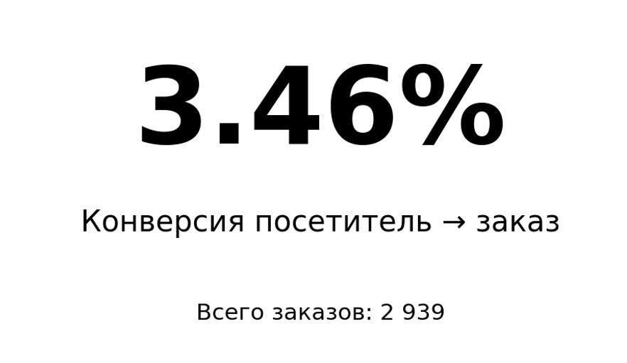
2. IMPORTANT NUMBER — Важное число
Сырые данные: ежедневная маркетинговая воронка по каналам и регионам.

ID | Дата | Канал | Регион | Посетители | Лиды | Заказы | Средний чек | Выручка
20001 | 2026-04-09 | Маркетплейс | Новосибирск | 292 | 26 | 26 | 7,900 ₽ | 205,400 ₽
20002 | 2026-04-04 | Розница | Санкт-Петербург | 107 | 24 | 8 | 7,900 ₽ | 63,200 ₽
20003 | 2026-04-09 | Розница | Екатеринбург | 231 | 21 | 520 | 7,900 ₽ | 110,600 ₽
20004 | 2026-04-19 | Маркетплейс | Казань | 623 | 55 | 13 | 2,500 ₽ | 32,500 ₽
20005 | 2026-04-17 | Партнёры | Екатеринбург | 488 | 62 | 28 | 5,900 ₽ | 165,200 ₽
20006 | 2026-04-04 | Розница | Санкт-Петербург | 398 | 12 | 9 | 3,200 ₽ | 28,800 ₽
20007 | 2026-04-01 | Сайт | Екатеринбург | 405 | 52 | 21 | 3,200 ₽ | 67,200 ₽
20008 | 2026-04-07 | Сайт | Екатеринбург | 439 | 27 | 1 | 4,500 ₽ | 4,500 ₽
20009 | 2026-04-20 | Партнёры | Казань | 516 | 49 | 21 | 3,200 ₽ | 67,200 ₽
20010 | 2026-04-02 | Розница | Казань | 156 | 70 | 17 | 7,900 ₽ | 134,300 ₽
20011 | 2026-04-27 | Розница | Санкт-Петербург | 638 | 57 | 17 | 4,500 ₽ | 76,500 ₽
20012 | 2026-04-12 | Маркетплейс | Санкт-Петербург | 619 | 10 | 1 | 5,900 ₽ | 5,900 ₽
20013 | 2026-04-03 | Сайт | Санкт-Петербург | 565 | 43 | 21 | 7,900 ₽ | 165,900 ₽
20014 | 2026-04-04 | Маркетплейс | Екатеринбург | 361 | 8 | 7 | 5,900 ₽ | 41,300 ₽
20015 | 2026-04-05 | Партнёры | Москва | 590 | 49 | 8 | 2,500 ₽ | 20,000 ₽
20016 | 2026-04-25 | Сайт | Казань | 241 | 61 | 6 | 3,200 ₽ | 19,200 ₽
20017 | 2026-04-30 | Партнёры | Казань | 141 | 65 | 9 | 5,900 ₽ | 53,100 ₽
20018 | 2026-04-24 | Сайт | Екатеринбург | 350 | 33 | 16 | 2,500 ₽ | 40,000 ₽
20019 | 2026-04-29 | Маркетплейс | Новосибирск | 483 | 33 | 7 | 2,500 ₽ | 17,500 ₽
20020 | 2026-04-18 | Розница | Санкт-Петербург | 545 | 18 | 1 | 7,900 ₽ | 7,900 ₽
20021 | 2026-04-19 | Розница | Москва | 326 | 48 | 27 | 5,900 ₽ | 159,300 ₽
20022 | 2026-04-25 | Сайт | Санкт-Петербург | 571 | 10 | 9 | 5,900 ₽ | 53,100 ₽
20023 | 2026-04-25 | Маркетплейс | Екатеринбург | 328 | 34 | 14 | 5,900 ₽ | 82,600 ₽
20024 | 2026-04-02 | Розница | Санкт-Петербург | 155 | 41 | 1 | 3,200 ₽ | 3,200 ₽
20025 | 2026-04-18 | Маркетплейс | Санкт-Петербург | 483 | 41 | 21 | 5,900 ₽ | 123,900 ₽
20026 | 2026-04-28 | Сайт | Екатеринбург | 132 | 43 | 1 | 7,900 ₽ | 7,900 ₽
20027 | 2026-04-19 | Маркетплейс | Москва | 506 | 23 | 2 | 2,500 ₽ | 5,000 ₽
20028 | 2026-04-10 | Маркетплейс | Екатеринбург | 440 | 44 | 8 | 2,500 ₽ | 20,000 ₽
20029 | 2026-04-06 | Партнёры | Москва | 162 | 57 | 4 | 7,900 ₽ | 31,600 ₽
20030 | 2026-04-10 | Партнёры | Москва | 563 | 46 | 5 | 7,900 ₽ | 39,500 ₽
20031 | 2026-04-27 | Сайт | Екатеринбург | 500 | 35 | 3 | 5,900 ₽ | 17,700 ₽
20032 | 2026-04-28 | Партнёры | Новосибирск | 563 | 48 | 11 | 7,900 ₽ | 86,900 ₽
20033 | 2026-04-22 | Розница | Новосибирск | 567 | 18 | 14 | 3,200 ₽ | 44,800 ₽
20034 | 2026-04-01 | Сайт | Казань | 263 | 62 | 26 | 2,500 ₽ | 65,000 ₽
20035 | 2026-04-21 | Розница | Новосибирск | 454 | 28 | 1 | 3,200 ₽ | 3,200 ₽
20036 | 2026-04-28 | Маркетплейс | Екатеринбург | 234 | 14 | 6 | 2,500 ₽ | 15,000 ₽
20037 | 2026-04-07 | Розница | Екатеринбург | 132 | 41 | 4 | 7,900 ₽ | 31,600 ₽
20038 | 2026-04-19 | Розница | Санкт-Петербург | 349 | 48 | 12 | 5,900 ₽ | 70,800 ₽
20039 | 2026-04-16 | Партнёры | Санкт-Петербург | 294 | 20 | 13 | 3,200 ₽ | 41,600 ₽
20040 | 2026-04-06 | Розница | Санкт-Петербург | 342 | 47 | 9 | 7,900 ₽ | 71,100 ₽
20041 | 2026-04-15 | Маркетплейс | Казань | 294 | 64 | 15 | 5,900 ₽ | 88,500 ₽
20042 | 2026-04-21 | Сайт | Санкт-Петербург | 264 | 27 | 8 | 2,500 ₽ | 20,000 ₽
20043 | 2026-04-14 | Маркетплейс | Москва | 103 | 54 | 13 | 7,900 ₽ | 102,700 ₽
20044 | 2026-04-28 | Партнёры | Новосибирск | 524 | 40 | 2 | 4,500 ₽ | 9,000 ₽
20045 | 2026-04-09 | Розница | Казань | 212 | 39 | 8 | 4,500 ₽ | 36,000 ₽
20046 | 2026-04-18 | Розница | Новосибирск | 621 | 17 | 9 | 3,200 ₽ | 28,800 ₽
20047 | 2026-04-12 | Розница | Казань | 322 | 33 | 4 | 2,500 ₽ | 10,000 ₽
20048 | 2026-04-03 | Сайт | Москва | 380 | 45 | 19 | 7,900 ₽ | 150,100 ₽
20049 | 2026-04-01 | Сайт | Екатеринбург | 441 | 61 | 20 | 2,500 ₽ | 50,000 ₽
20050 | 2026-04-18 | Маркетплейс | Казань | 538 | 43 | 21 | 2,500 ₽ | 52,500 ₽
20051 | 2026-04-29 | Маркетплейс | Москва | 434 | 18 | 16 | 5,900 ₽ | 94,400 ₽
20052 | 2026-04-17 | Сайт | Екатеринбург | 556 | 8 | 6 | 5,900 ₽ | 35,400 ₽
20053 | 2026-04-04 | Сайт | Новосибирск | 279 | 36 | 30 | 4,500 ₽ | 135,000 ₽
20054 | 2026-04-18 | Маркетплейс | Казань | 258 | 39 | 6 | 3,200 ₽ | 19,200 ₽
20055 | 2026-04-05 | Маркетплейс | Казань | 576 | 14 | 8 | 3,200 ₽ | 25,600 ₽
20056 | 2026-04-07 | Сайт | Новосибирск | 162 | 57 | 5 | 4,500 ₽ | 22,500 ₽
20057 | 2026-04-28 | Маркетплейс | Санкт-Петербург | 151 | 54 | 21 | 7,900 ₽ | 165,900 ₽
20058 | 2026-04-02 | Партнёры | Новосибирск | 565 | 34 | 28 | 5,900 ₽ | 165,200 ₽
20059 | 2026-04-20 | Партнёры | Казань | 182 | 64 | 6 | 4,500 ₽ | 27,000 ₽
20060 | 2026-04-30 | Партнёры | Новосибирск | 121 | 62 | 3 | 7,900 ₽ | 23,700 ₽
20061 | 2026-04-08 | Партнёры | Екатеринбург | 362 | 22 | 14 | 3,200 ₽ | 44,800 ₽
20062 | 2026-04-01 | Маркетплейс | Москва | 249 | 55 | 27 | 7,900 ₽ | 213,300 ₽
20063 | 2026-04-02 | Розница | Санкт-Петербург | 233 | 61 | 1 | 7,900 ₽ | 7,900 ₽
20064 | 2026-04-29 | Розница | Санкт-Петербург | 628 | 38 | 23 | 4,500 ₽ | 103,500 ₽
20065 | 2026-04-16 | Маркетплейс | Казань | 138 | 35 | 2 | 3,200 ₽ | 6,400 ₽
20066 | 2026-04-30 | Партнёры | Екатеринбург | 350 | 53 | 25 | 7,900 ₽ | 197,500 ₽
20067 | 2026-04-10 | Маркетплейс | Казань | 247 | 61 | 29 | 5,900 ₽ | 171,100 ₽
20068 | 2026-04-27 | Розница | Екатеринбург | 443 | 8 | 6 | 5,900 ₽ | 35,400 ₽
20069 | 2026-04-14 | Партнёры | Екатеринбург | 213 | 33 | 14 | 3,200 ₽ | 44,800 ₽
20070 | 2026-04-13 | Партнёры | Новосибирск | 408 | 47 | 14 | 4,500 ₽ | 63,000 ₽
20071 | 2026-04-03 | Сайт | Новосибирск | 649 | 13 | 4 | 5,900 ₽ | 23,600 ₽
20072 | 2026-04-02 | Партнёры | Москва | 327 | 32 | 20 | 3,200 ₽ | 64,000 ₽
20073 | 2026-04-24 | Сайт | Екатеринбург | 355 | 44 | 8 | 3,200 ₽ | 25,600 ₽
20074 | 2026-04-20 | Партнёры | Санкт-Петербург | 499 | 69 | 7 | 4,500 ₽ | 31,500 ₽
20075 | 2026-04-02 | Розница | Екатеринбург | 212 | 25 | 21 | 3,200 ₽ | 67,200 ₽
20076 | 2026-04-22 | Партнёры | Санкт-Петербург | 108 | 56 | 26 | 3,200 ₽ | 83,200 ₽
20077 | 2026-04-20 | Партнёры | Москва | 369 | 31 | 22 | 3,200 ₽ | 70,400 ₽
20078 | 2026-04-21 | Маркетплейс | Екатеринбург | 644 | 8 | 5 | 7,900 ₽ | 39,500 ₽
20079 | 2026-04-05 | Сайт | Москва | 608 | 21 | 17 | 4,500 ₽ | 76,500 ₽
20080 | 2026-04-05 | Маркетплейс | Казань | 197 | 53 | 18 | 4,500 ₽ | 81,000 ₽
20081 | 2026-04-22 | Маркетплейс | Екатеринбург | 287 | 61 | 8 | 3,200 ₽ | 25,600 ₽
20082 | 2026-04-29 | Розница | Екатеринбург | 514 | 27 | 21 | 7,900 ₽ | 165,900 ₽
20083 | 2026-04-28 | Розница | Екатеринбург | 172 | 45 | 28 | 3,200 ₽ | 89,600 ₽
20084 | 2026-04-11 | Партнёры | Москва | 243 | 63 | 15 | 5,900 ₽ | 88,500 ₽
20085 | 2026-04-01 | Сайт | Новосибирск | 618 | 34 | 23 | 7,900 ₽ | 181,700 ₽
20086 | 2026-04-22 | Партнёры | Казань | 135 | 24 | 11 | 3,200 ₽ | 35,200 ₽
20087 | 2026-04-27 | Маркетплейс | Новосибирск | 402 | 49 | 27 | 3,200 ₽ | 86,400 ₽
20088 | 2026-04-02 | Партнёры | Казань | 128 | 36 | 25 | 3,200 ₽ | 80,000 ₽
20089 | 2026-04-22 | Партнёры | Новосибирск | 509 | 20 | 2 | 2,500 ₽ | 5,000 ₽
20090 | 2026-04-07 | Сайт | Санкт-Петербург | 533 | 54 | 1 | 5,900 ₽ | 5,900 ₽
20091 | 2026-04-11 | Маркетплейс | Екатеринбург | 221 | 70 | 21 | 7,900 ₽ | 165,900 ₽
20092 | 2026-04-05 | Маркетплейс | Екатеринбург | 630 | 30 | 10 | 7,900 ₽ | 79,000 ₽
20093 | 2026-04-13 | Маркетплейс | Новосибирск | 461 | 69 | 3 | 4,500 ₽ | 13,500 ₽
20094 | 2026-04-05 | Сайт | Екатеринбург | 362 | 12 | 11 | 3,200 ₽ | 35,200 ₽
20095 | 2026-04-20 | Розница | Москва | 466 | 24 | 14 | 3,200 ₽ | 44,800 ₽
20096 | 2026-04-10 | Сайт | Москва | 138 | 69 | 22 | 5,900 ₽ | 129,800 ₽
20097 | 2026-04-22 | Партнёры | Екатеринбург | 551 | 18 | 3 | 3,200 ₽ | 9,600 ₽
20098 | 2026-04-24 | Маркетплейс | Москва | 528 | 30 | 23 | 3,200 ₽ | 73,600 ₽
20099 | 2026-04-13 | Розница | Новосибирск | 154 | 59 | 22 | 4,500 ₽ | 99,000 ₽
20100 | 2026-04-21 | Партнёры | Екатеринбург | 262 | 28 | 16 | 5,900 ₽ | 94,400 ₽
20101 | 2026-04-11 | Сайт | Казань | 130 | 17 | 16 | 3,200 ₽ | 51,200 ₽
20102 | 2026-04-30 | Маркетплейс | Санкт-Петербург | 329 | 50 | 1 | 7,900 ₽ | 7,900 ₽
20103 | 2026-04-13 | Маркетплейс | Санкт-Петербург | 489 | 53 | 9 | 5,900 ₽ | 53,100 ₽
20104 | 2026-04-29 | Розница | Санкт-Петербург | 102 | 48 | 18 | 5,900 ₽ | 106,200 ₽
20105 | 2026-04-22 | Маркетплейс | Москва | 132 | 39 | 19 | 4,500 ₽ | 85,500 ₽
20106 | 2026-04-10 | Партнёры | Казань | 143 | 56 | 2 | 3,200 ₽ | 6,400 ₽
20107 | 2026-04-06 | Сайт | Новосибирск | 391 | 11 | 10 | 3,200 ₽ | 32,000 ₽
20108 | 2026-04-19 | Розница | Москва | 612 | 28 | 7 | 7,900 ₽ | 55,300 ₽
20109 | 2026-04-02 | Розница | Екатеринбург | 566 | 56 | 28 | 3,200 ₽ | 89,600 ₽
20110 | 2026-04-05 | Партнёры | Екатеринбург | 325 | 25 | 10 | 5,900 ₽ | 59,000 ₽
20111 | 2026-04-28 | Сайт | Санкт-Петербург | 409 | 68 | 9 | 2,500 ₽ | 22,500 ₽
20112 | 2026-04-19 | Сайт | Москва | 259 | 50 | 17 | 5,900 ₽ | 100,300 ₽
20113 | 2026-04-28 | Розница | Новосибирск | 471 | 40 | 27 | 7,900 ₽ | 213,300 ₽
20114 | 2026-04-21 | Розница | Екатеринбург | 459 | 33 | 3 | 5,900 ₽ | 17,700 ₽
20115 | 2026-04-09 | Сайт | Санкт-Петербург | 594 | 68 | 27 | 4,500 ₽ | 121,500 ₽
20116 | 2026-04-10 | Маркетплейс | Новосибирск | 249 | 70 | 25 | 5,900 ₽ | 147,500 ₽
20117 | 2026-04-19 | Розница | Санкт-Петербург | 198 | 23 | 12 | 2,500 ₽ | 30,000 ₽
20118 | 2026-04-23 | Розница | Санкт-Петербург | 617 | 57 | 22 | 7,900 ₽ | 173,800 ₽
20119 | 2026-04-30 | Маркетплейс | Санкт-Петербург | 510 | 34 | 10 | 2,500 ₽ | 25,000 ₽
20120 | 2026-04-19 | Розница | Екатеринбург | 547 | 10 | 8 | 4,500 ₽ | 36,000 ₽
20121 | 2026-04-04 | Розница | Санкт-Петербург | 400 | 57 | 1 | 4,500 ₽ | 4,500 ₽
20122 | 2026-04-18 | Сайт | Москва | 573 | 56 | 25 | 3,200 ₽ | 80,000 ₽
20123 | 2026-04-22 | Розница | Москва | 229 | 20 | 12 | 2,500 ₽ | 30,000 ₽
20124 | 2026-04-16 | Маркетплейс | Казань | 351 | 51 | 28 | 7,900 ₽ | 221,200 ₽
20125 | 2026-04-08 | Розница | Новосибирск | 426 | 34 | 18 | 5,900 ₽ | 106,200 ₽
20126 | 2026-04-04 | Партнёры | Санкт-Петербург | 601 | 42 | 10 | 3,200 ₽ | 32,000 ₽
20127 | 2026-04-29 | Партнёры | Екатеринбург | 353 | 55 | 30 | 5,900 ₽ | 177,000 ₽
20128 | 2026-04-25 | Сайт | Казань | 127 | 28 | 4 | 7,900 ₽ | 31,600 ₽
20129 | 2026-04-29 | Сайт | Санкт-Петербург | 497 | 57 | 16 | 3,200 ₽ | 51,200 ₽
20130 | 2026-04-12 | Сайт | Санкт-Петербург | 640 | 39 | 26 | 3,200 ₽ | 83,200 ₽
20131 | 2026-04-10 | Партнёры | Санкт-Петербург | 259 | 51 | 20 | 4,500 ₽ | 90,000 ₽
20132 | 2026-04-23 | Маркетплейс | Новосибирск | 452 | 58 | 26 | 3,200 ₽ | 83,200 ₽
20133 | 2026-04-21 | Розница | Москва | 290 | 13 | 3 | 2,500 ₽ | 7,500 ₽
20134 | 2026-04-18 | Розница | Новосибирск | 534 | 40 | 17 | 4,500 ₽ | 76,500 ₽
20135 | 2026-04-15 | Маркетплейс | Москва | 166 | 35 | 8 | 3,200 ₽ | 25,600 ₽
20136 | 2026-04-09 | Маркетплейс | Санкт-Петербург | 445 | 40 | 6 | 2,500 ₽ | 15,000 ₽
20137 | 2026-04-29 | Сайт | Екатеринбург | 356 | 65 | 4 | 5,900 ₽ | 23,600 ₽
20138 | 2026-04-11 | Маркетплейс | Москва | 325 | 16 | 8 | 5,900 ₽ | 47,200 ₽
20139 | 2026-04-09 | Партнёры | Екатеринбург | 216 | 63 | 21 | 5,900 ₽ | 123,900 ₽
20140 | 2026-04-30 | Сайт | Санкт-Петербург | 614 | 35 | 4 | 4,500 ₽ | 18,000 ₽
20141 | 2026-04-23 | Сайт | Екатеринбург | 552 | 26 | 13 | 7,900 ₽ | 102,700 ₽
20142 | 2026-04-21 | Маркетплейс | Санкт-Петербург | 583 | 29 | 11 | 4,500 ₽ | 49,500 ₽
20143 | 2026-04-15 | Маркетплейс | Москва | 314 | 19 | 19 | 5,900 ₽ | 112,100 ₽
20144 | 2026-04-26 | Маркетплейс | Новосибирск | 318 | 50 | 25 | 3,200 ₽ | 80,000 ₽
20145 | 2026-04-16 | Партнёры | Москва | 650 | 58 | 7 | 7,900 ₽ | 55,300 ₽
20146 | 2026-04-27 | Маркетплейс | Екатеринбург | 548 | 45 | 8 | 5,900 ₽ | 47,200 ₽
20147 | 2026-04-06 | Маркетплейс | Казань | 462 | 14 | 6 | 3,200 ₽ | 19,200 ₽
20148 | 2026-04-14 | Розница | Москва | 239 | 70 | 3 | 2,500 ₽ | 7,500 ₽
20149 | 2026-04-03 | Партнёры | Санкт-Петербург | 641 | 55 | 21 | 3,200 ₽ | 67,200 ₽
20150 | 2026-04-24 | Розница | Новосибирск | 532 | 53 | 21 | 2,500 ₽ | 52,500 ₽
20151 | 2026-04-25 | Розница | Санкт-Петербург | 536 | 58 | 9 | 2,500 ₽ | 22,500 ₽
20152 | 2026-04-28 | Партнёры | Санкт-Петербург | 547 | 58 | 29 | 3,200 ₽ | 92,800 ₽
20153 | 2026-04-05 | Маркетплейс | Новосибирск | 574 | 11 | 5 | 5,900 ₽ | 29,500 ₽
20154 | 2026-04-28 | Маркетплейс | Санкт-Петербург | 358 | 8 | 5 | 5,900 ₽ | 29,500 ₽
20155 | 2026-04-29 | Маркетплейс | Новосибирск | 250 | 38 | 8 | 3,200 ₽ | 25,600 ₽
20156 | 2026-04-15 | Партнёры | Санкт-Петербург | 616 | 32 | 11 | 2,500 ₽ | 27,500 ₽
20157 | 2026-04-25 | Сайт | Москва | 244 | 14 | 9 | 7,900 ₽ | 71,100 ₽
20158 | 2026-04-30 | Маркетплейс | Екатеринбург | 563 | 56 | 3 | 4,500 ₽ | 13,500 ₽
20159 | 2026-04-23 | Маркетплейс | Екатеринбург | 411 | 19 | 17 | 4,500 ₽ | 76,500 ₽
20160 | 2026-04-04 | Партнёры | Новосибирск | 306 | 41 | 29 | 7,900 ₽ | 229,100 ₽
20161 | 2026-04-09 | Партнёры | Казань | 560 | 40 | 23 | 2,500 ₽ | 57,500 ₽
20162 | 2026-04-14 | Партнёры | Новосибирск | 628 | 70 | 16 | 2,500 ₽ | 40,000 ₽
20163 | 2026-04-08 | Маркетплейс | Казань | 193 | 60 | 6 | 3,200 ₽ | 19,200 ₽
20164 | 2026-04-01 | Сайт | Санкт-Петербург | 194 | 69 | 18 | 4,500 ₽ | 81,000 ₽
20165 | 2026-04-30 | Сайт | Санкт-Петербург | 177 | 56 | 27 | 3,200 ₽ | 86,400 ₽
20166 | 2026-04-07 | Маркетплейс | Москва | 251 | 18 | 2 | 5,900 ₽ | 11,800 ₽
20167 | 2026-04-08 | Розница | Казань | 627 | 39 | 25 | 5,900 ₽ | 147,500 ₽
20168 | 2026-04-03 | Сайт | Екатеринбург | 216 | 50 | 22 | 5,900 ₽ | 129,800 ₽
20169 | 2026-04-13 | Сайт | Казань | 340 | 17 | 11 | 5,900 ₽ | 64,900 ₽
20170 | 2026-04-27 | Маркетплейс | Москва | 529 | 19 | 12 | 3,200 ₽ | 38,400 ₽
20171 | 2026-04-14 | Партнёры | Екатеринбург | 116 | 65 | 22 | 7,900 ₽ | 173,800 ₽
20172 | 2026-04-10 | Сайт | Москва | 445 | 16 | 11 | 4,500 ₽ | 49,500 ₽
20173 | 2026-04-11 | Партнёры | Новосибирск | 278 | 46 | 23 | 5,900 ₽ | 135,700 ₽
20174 | 2026-04-25 | Партнёры | Санкт-Петербург | 120 | 47 | 10 | 2,500 ₽ | 25,000 ₽
20175 | 2026-04-17 | Партнёры | Казань | 649 | 31 | 15 | 4,500 ₽ | 67,500 ₽
20176 | 2026-04-19 | Партнёры | Казань | 200 | 12 | 3 | 3,200 ₽ | 9,600 ₽
20177 | 2026-04-16 | Маркетплейс | Москва | 337 | 27 | 26 | 7,900 ₽ | 205,400 ₽
20178 | 2026-04-20 | Партнёры | Санкт-Петербург | 517 | 69 | 1 | 2,500 ₽ | 2,500 ₽
20179 | 2026-04-02 | Маркетплейс | Казань | 440 | 47 | 30 | 5,900 ₽ | 177,000 ₽
20180 | 2026-04-13 | Партнёры | Казань | 388 | 54 | 1 | 5,900 ₽ | 5,900 ₽
20181 | 2026-04-23 | Маркетплейс | Новосибирск | 412 | 46 | 13 | 2,500 ₽ | 32,500 ₽
20182 | 2026-04-05 | Розница | Санкт-Петербург | 537 | 30 | 2 | 4,500 ₽ | 9,000 ₽
20183 | 2026-04-09 | Маркетплейс | Санкт-Петербург | 593 | 58 | 27 | 4,500 ₽ | 121,500 ₽
20184 | 2026-04-05 | Сайт | Казань | 320 | 67 | 12 | 2,500 ₽ | 30,000 ₽
20185 | 2026-04-15 | Сайт | Москва | 161 | 67 | 28 | 7,900 ₽ | 221,200 ₽
20186 | 2026-04-22 | Маркетплейс | Екатеринбург | 460 | 9 | 2 | 4,500 ₽ | 9,000 ₽
20187 | 2026-04-11 | Партнёры | Санкт-Петербург | 407 | 68 | 5 | 7,900 ₽ | 39,500 ₽
20188 | 2026-04-17 | Розница | Екатеринбург | 438 | 58 | 5 | 4,500 ₽ | 22,500 ₽
20189 | 2026-04-10 | Розница | Санкт-Петербург | 160 | 38 | 13 | 7,900 ₽ | 102,700 ₽
20190 | 2026-04-13 | Партнёры | Санкт-Петербург | 235 | 22 | 18 | 2,500 ₽ | 45,000 ₽
20191 | 2026-04-08 | Розница | Москва | 349 | 62 | 2 | 2,500 ₽ | 5,000 ₽
20192 | 2026-04-20 | Партнёры | Екатеринбург | 568 | 47 | 22 | 5,900 ₽ | 129,800 ₽
20193 | 2026-04-14 | Партнёры | Санкт-Петербург | 331 | 55 | 5 | 7,900 ₽ | 39,500 ₽
20194 | 2026-04-11 | Партнёры | Казань | 323 | 44 | 28 | 7,900 ₽ | 221,200 ₽
20195 | 2026-04-26 | Сайт | Москва | 360 | 16 | 14 | 5,900 ₽ | 82,600 ₽
20196 | 2026-04-18 | Сайт | Екатеринбург | 447 | 31 | 23 | 2,500 ₽ | 57,500 ₽
20197 | 2026-04-09 | Сайт | Новосибирск | 568 | 46 | 23 | 5,900 ₽ | 135,700 ₽
20198 | 2026-04-01 | Партнёры | Новосибирск | 477 | 59 | 28 | 5,900 ₽ | 165,200 ₽
20199 | 2026-04-24 | Партнёры | Москва | 564 | 25 | 9 | 7,900 ₽ | 71,100 ₽
20200 | 2026-04-03 | Розница | Санкт-Петербург | 386 | 8 | 7 | 5,900 ₽ | 41,300 ₽
20201 | 2026-04-02 | Маркетплейс | Санкт-Петербург | 364 | 32 | 9 | 3,200 ₽ | 28,800 ₽
20202 | 2026-04-02 | Сайт | Екатеринбург | 623 | 27 | 14 | 4,500 ₽ | 63,000 ₽
20203 | 2026-04-21 | Сайт | Москва | 201 | 23 | 19 | 5,900 ₽ | 112,100 ₽
20204 | 2026-04-30 | Партнёры | Казань | 508 | 13 | 5 | 3,200 ₽ | 16,000 ₽
20205 | 2026-04-01 | Розница | Казань | 591 | 46 | 27 | 2,500 ₽ | 67,500 ₽
20206 | 2026-04-26 | Розница | Санкт-Петербург | 403 | 39 | 1 | 4,500 ₽ | 4,500 ₽
20207 | 2026-04-18 | Маркетплейс | Москва | 231 | 31 | 1 | 7,900 ₽ | 7,900 ₽
20208 | 2026-04-19 | Партнёры | Новосибирск | 345 | 20 | 19 | 4,500 ₽ | 85,500 ₽
20209 | 2026-04-06 | Партнёры | Москва | 245 | 67 | 8 | 4,500 ₽ | 36,000 ₽
20210 | 2026-04-27 | Розница | Казань | 390 | 56 | 2 | 7,900 ₽ | 15,800 ₽
20211 | 2026-04-12 | Розница | Новосибирск | 233 | 57 | 3 | 2,500 ₽ | 7,500 ₽
20212 | 2026-04-04 | Сайт | Екатеринбург | 195 | 44 | 18 | 5,900 ₽ | 106,200 ₽
20213 | 2026-04-08 | Розница | Москва | 554 | 18 | 15 | 4,500 ₽ | 67,500 ₽
20214 | 2026-04-08 | Сайт | Казань | 554 | 15 | 8 | 4,500 ₽ | 36,000 ₽
20215 | 2026-04-12 | Партнёры | Казань | 542 | 37 | 27 | 5,900 ₽ | 159,300 ₽
20216 | 2026-04-14 | Розница | Екатеринбург | 261 | 9 | 6 | 7,900 ₽ | 47,400 ₽
20217 | 2026-04-18 | Партнёры | Казань | 603 | 12 | 12 | 7,900 ₽ | 94,800 ₽
20218 | 2026-04-21 | Сайт | Новосибирск | 368 | 22 | 19 | 5,900 ₽ | 112,100 ₽
20219 | 2026-04-03 | Сайт | Екатеринбург | 568 | 12 | 1 | 5,900 ₽ | 5,900 ₽
20220 | 2026-04-18 | Розница | Екатеринбург | 163 | 28 | 10 | 2,500 ₽ | 25,000 ₽

03 Изменение
Цель: показать изменение выручки месяц к месяцу.
1) Суммируйте выручку отдельно за май и июнь.
2) Рассчитайте абсолютное изменение: Июнь − Май.
3) Рассчитайте относительное изменение, %.
4) Выведите абсолютное изменение крупным числом со знаком +/−.
5) Ниже выведите процент изменения.
6) Рост оформите как положительный сигнал, снижение — как отрицательный.
Результат: Difference Number «Изменение выручки M to M».
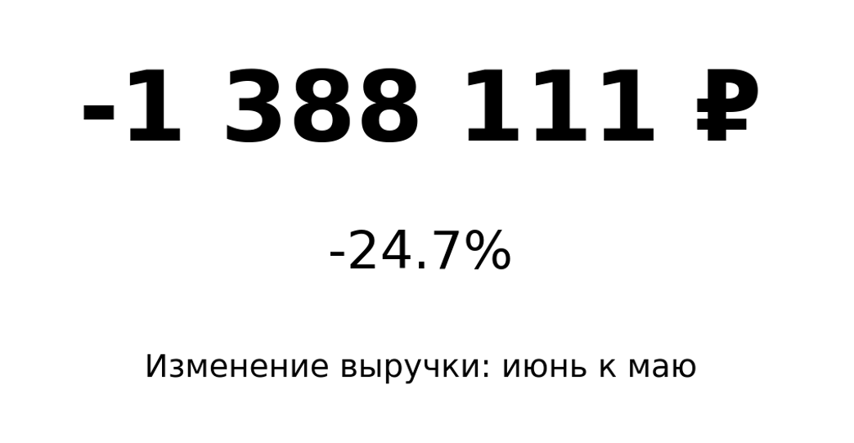
3. DIFFERENCE NUMBER — Изменение
Сырые данные: сделки за май и июнь 2026 года.

ID | Дата | Регион | Канал | Менеджер | Количество | Выручка
30001 | 2026-05-12 | Санкт-Петербург | Розница | Егор Мельник | 3 | 64,725 ₽
30002 | 2026-05-26 | Казань | Розница | Егор Мельник | 3 | 56,943 ₽
30003 | 2026-05-20 | Санкт-Петербург | Розница | Анна Орлова | 6 | 48,698 ₽
30004 | 2026-06-29 | Новосибирск | Маркетплейс | Егор Мельник | 7 | 38,178 ₽
30005 | 2026-06-24 | Санкт-Петербург | Розница | Виктор Серов | 8 | 41,509 ₽
30006 | 2026-06-14 | Екатеринбург | Маркетплейс | Анна Орлова | 6 | 57,155 ₽
30007 | 2026-05-29 | Казань | Розница | Егор Мельник | 4 | 57,415 ₽
30008 | 2026-05-24 | Москва | Сайт | Егор Мельник | 1 | 41,489 ₽
30009 | 2026-05-02 | Екатеринбург | Маркетплейс | Анна Орлова | 7 | 16,438 ₽
30010 | 2026-06-14 | Новосибирск | Сайт | Виктор Серов | 6 | 63,948 ₽
30011 | 2026-06-03 | Казань | Сайт | Ирина Котова | 2 | 18,031 ₽
30012 | 2026-05-01 | Екатеринбург | Сайт | Борис Ким | 5 | 57,305 ₽
30013 | 2026-05-11 | Екатеринбург | Маркетплейс | Анна Орлова | 5 | 69,505 ₽
30014 | 2026-05-14 | Екатеринбург | Маркетплейс | Ирина Котова | 5 | 14,046 ₽
30015 | 2026-05-30 | Казань | Сайт | Борис Ким | 2 | 15,527 ₽
30016 | 2026-06-29 | Казань | Партнёры | Егор Мельник | 8 | 17,057 ₽
30017 | 2026-06-08 | Санкт-Петербург | Маркетплейс | Егор Мельник | 4 | 66,733 ₽
30018 | 2026-05-11 | Казань | Маркетплейс | Дарья Волкова | 1 | 22,685 ₽
30019 | 2026-06-15 | Новосибирск | Сайт | Виктор Серов | 8 | 65,028 ₽
30020 | 2026-06-11 | Казань | Розница | Ирина Котова | 6 | 56,555 ₽
30021 | 2026-05-10 | Казань | Маркетплейс | Егор Мельник | 6 | 45,294 ₽
30022 | 2026-06-03 | Санкт-Петербург | Сайт | Борис Ким | 5 | 44,151 ₽
30023 | 2026-06-22 | Москва | Розница | Борис Ким | 6 | 32,805 ₽
30024 | 2026-05-10 | Новосибирск | Маркетплейс | Дарья Волкова | 7 | 23,196 ₽
30025 | 2026-06-13 | Санкт-Петербург | Розница | Ирина Котова | 6 | 28,509 ₽
30026 | 2026-05-17 | Екатеринбург | Сайт | Виктор Серов | 5 | 50,134 ₽
30027 | 2026-05-12 | Санкт-Петербург | Партнёры | Егор Мельник | 6 | 44,283 ₽
30028 | 2026-06-30 | Новосибирск | Маркетплейс | Анна Орлова | 1 | 59,370 ₽
30029 | 2026-05-07 | Новосибирск | Партнёры | Виктор Серов | 4 | 42,638 ₽
30030 | 2026-05-31 | Казань | Розница | Анна Орлова | 2 | 54,487 ₽
30031 | 2026-05-31 | Санкт-Петербург | Партнёры | Егор Мельник | 4 | 60,367 ₽
30032 | 2026-06-21 | Санкт-Петербург | Сайт | Ирина Котова | 6 | 46,630 ₽
30033 | 2026-06-08 | Новосибирск | Маркетплейс | Борис Ким | 1 | 44,221 ₽
30034 | 2026-05-01 | Москва | Сайт | Анна Орлова | 3 | 49,830 ₽
30035 | 2026-05-05 | Москва | Маркетплейс | Егор Мельник | 8 | 40,389 ₽
30036 | 2026-06-20 | Санкт-Петербург | Маркетплейс | Борис Ким | 2 | 53,733 ₽
30037 | 2026-06-15 | Екатеринбург | Партнёры | Ирина Котова | 5 | 47,630 ₽
30038 | 2026-06-22 | Екатеринбург | Маркетплейс | Егор Мельник | 1 | 59,319 ₽
30039 | 2026-06-17 | Москва | Розница | Дарья Волкова | 8 | 37,835 ₽
30040 | 2026-05-20 | Казань | Партнёры | Виктор Серов | 7 | 49,816 ₽
30041 | 2026-06-05 | Казань | Сайт | Егор Мельник | 6 | 37,485 ₽
30042 | 2026-05-19 | Москва | Розница | Виктор Серов | 3 | 22,947 ₽
30043 | 2026-06-02 | Санкт-Петербург | Маркетплейс | Егор Мельник | 1 | 58,597 ₽
30044 | 2026-05-17 | Екатеринбург | Сайт | Борис Ким | 3 | 45,272 ₽
30045 | 2026-06-27 | Екатеринбург | Сайт | Виктор Серов | 6 | 44,869 ₽
30046 | 2026-06-21 | Екатеринбург | Партнёры | Борис Ким | 6 | 59,110 ₽
30047 | 2026-05-25 | Новосибирск | Розница | Егор Мельник | 7 | 29,991 ₽
30048 | 2026-05-08 | Новосибирск | Сайт | Егор Мельник | 7 | 67,712 ₽
30049 | 2026-05-17 | Санкт-Петербург | Сайт | Борис Ким | 1 | 52,966 ₽
30050 | 2026-05-21 | Санкт-Петербург | Маркетплейс | Ирина Котова | 1 | 61,558 ₽
30051 | 2026-05-04 | Казань | Сайт | Дарья Волкова | 3 | 48,208 ₽
30052 | 2026-05-19 | Санкт-Петербург | Сайт | Борис Ким | 1 | 47,796 ₽
30053 | 2026-05-28 | Новосибирск | Партнёры | Виктор Серов | 2 | 24,396 ₽
30054 | 2026-07-01 | Казань | Маркетплейс | Ирина Котова | 1 | 41,198 ₽
30055 | 2026-06-30 | Москва | Сайт | Ирина Котова | 5 | 52,443 ₽
30056 | 2026-06-09 | Екатеринбург | Сайт | Виктор Серов | 1 | 45,949 ₽
30057 | 2026-05-13 | Москва | Партнёры | Анна Орлова | 7 | 15,317 ₽
30058 | 2026-05-21 | Санкт-Петербург | Маркетплейс | Ирина Котова | 8 | 9,572 ₽
30059 | 2026-06-25 | Москва | Розница | Виктор Серов | 6 | 13,959 ₽
30060 | 2026-05-16 | Казань | Маркетплейс | Виктор Серов | 4 | 61,357 ₽
30061 | 2026-07-01 | Казань | Розница | Дарья Волкова | 3 | 22,296 ₽
30062 | 2026-05-03 | Казань | Розница | Егор Мельник | 1 | 41,465 ₽
30063 | 2026-06-28 | Новосибирск | Сайт | Дарья Волкова | 3 | 63,673 ₽
30064 | 2026-06-25 | Санкт-Петербург | Сайт | Анна Орлова | 1 | 16,027 ₽
30065 | 2026-06-30 | Санкт-Петербург | Розница | Ирина Котова | 2 | 15,196 ₽
30066 | 2026-05-20 | Новосибирск | Розница | Егор Мельник | 5 | 50,012 ₽
30067 | 2026-06-04 | Москва | Сайт | Ирина Котова | 5 | 23,119 ₽
30068 | 2026-06-21 | Екатеринбург | Маркетплейс | Егор Мельник | 5 | 30,880 ₽
30069 | 2026-06-17 | Казань | Розница | Егор Мельник | 5 | 54,801 ₽
30070 | 2026-05-14 | Казань | Розница | Виктор Серов | 3 | 7,462 ₽
30071 | 2026-05-24 | Санкт-Петербург | Маркетплейс | Борис Ким | 4 | 28,026 ₽
30072 | 2026-06-29 | Санкт-Петербург | Розница | Борис Ким | 2 | 60,946 ₽
30073 | 2026-05-18 | Москва | Сайт | Анна Орлова | 5 | 39,648 ₽
30074 | 2026-06-06 | Казань | Партнёры | Борис Ким | 4 | 68,890 ₽
30075 | 2026-05-07 | Екатеринбург | Маркетплейс | Борис Ким | 5 | 29,924 ₽
30076 | 2026-05-24 | Казань | Партнёры | Борис Ким | 1 | 48,744 ₽
30077 | 2026-06-07 | Санкт-Петербург | Розница | Ирина Котова | 8 | 18,500 ₽
30078 | 2026-06-29 | Казань | Сайт | Анна Орлова | 1 | 23,841 ₽
30079 | 2026-05-16 | Москва | Сайт | Анна Орлова | 8 | 22,971 ₽
30080 | 2026-06-04 | Новосибирск | Розница | Виктор Серов | 3 | 30,960 ₽
30081 | 2026-05-25 | Москва | Партнёры | Дарья Волкова | 2 | 17,207 ₽
30082 | 2026-06-17 | Казань | Партнёры | Ирина Котова | 8 | 16,694 ₽
30083 | 2026-06-07 | Казань | Партнёры | Борис Ким | 6 | 32,514 ₽
30084 | 2026-06-13 | Екатеринбург | Розница | Борис Ким | 5 | 24,512 ₽
30085 | 2026-06-26 | Новосибирск | Партнёры | Анна Орлова | 8 | 51,167 ₽
30086 | 2026-05-29 | Екатеринбург | Маркетплейс | Виктор Серов | 7 | 20,492 ₽
30087 | 2026-05-26 | Москва | Розница | Егор Мельник | 4 | 64,437 ₽
30088 | 2026-05-30 | Екатеринбург | Маркетплейс | Дарья Волкова | 2 | 26,669 ₽
30089 | 2026-05-06 | Санкт-Петербург | Сайт | Анна Орлова | 6 | 48,008 ₽
30090 | 2026-05-01 | Санкт-Петербург | Маркетплейс | Виктор Серов | 6 | 15,043 ₽
30091 | 2026-05-21 | Москва | Розница | Ирина Котова | 3 | 8,538 ₽
30092 | 2026-06-15 | Новосибирск | Маркетплейс | Борис Ким | 6 | 31,224 ₽
30093 | 2026-06-13 | Екатеринбург | Сайт | Борис Ким | 1 | 40,059 ₽
30094 | 2026-05-22 | Казань | Розница | Ирина Котова | 5 | 13,251 ₽
30095 | 2026-07-01 | Москва | Сайт | Егор Мельник | 8 | 6,850 ₽
30096 | 2026-06-16 | Казань | Маркетплейс | Анна Орлова | 3 | 6,008 ₽
30097 | 2026-05-06 | Москва | Партнёры | Ирина Котова | 2 | 62,562 ₽
30098 | 2026-06-03 | Екатеринбург | Розница | Виктор Серов | 4 | 51,179 ₽
30099 | 2026-06-26 | Екатеринбург | Розница | Егор Мельник | 4 | 34,767 ₽
30100 | 2026-06-13 | Новосибирск | Партнёры | Дарья Волкова | 4 | 26,780 ₽
30101 | 2026-05-18 | Санкт-Петербург | Партнёры | Егор Мельник | 8 | 29,143 ₽
30102 | 2026-06-13 | Казань | Партнёры | Ирина Котова | 8 | 12,533 ₽
30103 | 2026-05-01 | Москва | Партнёры | Анна Орлова | 8 | 29,081 ₽
30104 | 2026-06-28 | Казань | Партнёры | Виктор Серов | 7 | 38,993 ₽
30105 | 2026-06-28 | Екатеринбург | Розница | Дарья Волкова | 4 | 38,721 ₽
30106 | 2026-05-08 | Новосибирск | Розница | Дарья Волкова | 4 | 25,242 ₽
30107 | 2026-06-25 | Новосибирск | Партнёры | Борис Ким | 6 | 56,925 ₽
30108 | 2026-05-02 | Екатеринбург | Сайт | Борис Ким | 8 | 30,050 ₽
30109 | 2026-05-23 | Санкт-Петербург | Розница | Егор Мельник | 7 | 12,402 ₽
30110 | 2026-05-12 | Новосибирск | Маркетплейс | Анна Орлова | 5 | 36,466 ₽
30111 | 2026-05-20 | Новосибирск | Розница | Виктор Серов | 5 | 36,585 ₽
30112 | 2026-06-23 | Москва | Маркетплейс | Борис Ким | 6 | 27,090 ₽
30113 | 2026-05-06 | Санкт-Петербург | Розница | Виктор Серов | 7 | 67,316 ₽
30114 | 2026-05-13 | Санкт-Петербург | Маркетплейс | Ирина Котова | 7 | 24,496 ₽
30115 | 2026-06-04 | Москва | Розница | Борис Ким | 1 | 12,731 ₽
30116 | 2026-05-09 | Москва | Маркетплейс | Виктор Серов | 2 | 62,471 ₽
30117 | 2026-05-03 | Казань | Розница | Дарья Волкова | 7 | 38,633 ₽
30118 | 2026-06-06 | Москва | Розница | Дарья Волкова | 6 | 30,039 ₽
30119 | 2026-05-14 | Санкт-Петербург | Партнёры | Борис Ким | 7 | 39,102 ₽
30120 | 2026-07-01 | Екатеринбург | Розница | Борис Ким | 6 | 66,896 ₽
30121 | 2026-05-22 | Екатеринбург | Маркетплейс | Виктор Серов | 8 | 55,241 ₽
30122 | 2026-05-12 | Екатеринбург | Маркетплейс | Егор Мельник | 4 | 55,057 ₽
30123 | 2026-05-11 | Санкт-Петербург | Партнёры | Дарья Волкова | 7 | 36,447 ₽
30124 | 2026-06-02 | Санкт-Петербург | Партнёры | Ирина Котова | 1 | 28,417 ₽
30125 | 2026-06-12 | Казань | Сайт | Ирина Котова | 6 | 56,546 ₽
30126 | 2026-05-23 | Екатеринбург | Маркетплейс | Ирина Котова | 2 | 31,930 ₽
30127 | 2026-05-01 | Москва | Маркетплейс | Дарья Волкова | 4 | 60,760 ₽
30128 | 2026-05-01 | Екатеринбург | Партнёры | Анна Орлова | 3 | 46,867 ₽
30129 | 2026-05-09 | Новосибирск | Сайт | Борис Ким | 6 | 47,182 ₽
30130 | 2026-06-18 | Санкт-Петербург | Партнёры | Анна Орлова | 8 | 55,342 ₽
30131 | 2026-06-07 | Санкт-Петербург | Сайт | Анна Орлова | 7 | 65,090 ₽
30132 | 2026-06-08 | Санкт-Петербург | Партнёры | Анна Орлова | 1 | 7,178 ₽
30133 | 2026-05-30 | Екатеринбург | Маркетплейс | Егор Мельник | 4 | 57,699 ₽
30134 | 2026-05-24 | Санкт-Петербург | Розница | Виктор Серов | 6 | 16,921 ₽
30135 | 2026-06-04 | Казань | Розница | Егор Мельник | 4 | 59,775 ₽
30136 | 2026-05-17 | Новосибирск | Розница | Дарья Волкова | 3 | 34,085 ₽
30137 | 2026-06-21 | Новосибирск | Розница | Борис Ким | 8 | 68,636 ₽
30138 | 2026-05-31 | Санкт-Петербург | Сайт | Егор Мельник | 3 | 50,640 ₽
30139 | 2026-05-13 | Новосибирск | Сайт | Виктор Серов | 3 | 46,437 ₽
30140 | 2026-05-02 | Москва | Партнёры | Виктор Серов | 2 | 45,095 ₽
30141 | 2026-05-14 | Екатеринбург | Сайт | Анна Орлова | 5 | 39,838 ₽
30142 | 2026-05-28 | Новосибирск | Маркетплейс | Ирина Котова | 1 | 62,376 ₽
30143 | 2026-06-05 | Москва | Маркетплейс | Борис Ким | 1 | 12,327 ₽
30144 | 2026-05-25 | Новосибирск | Розница | Анна Орлова | 8 | 28,841 ₽
30145 | 2026-06-05 | Екатеринбург | Партнёры | Егор Мельник | 3 | 12,802 ₽
30146 | 2026-06-01 | Казань | Партнёры | Ирина Котова | 8 | 16,851 ₽
30147 | 2026-05-03 | Казань | Маркетплейс | Ирина Котова | 6 | 33,172 ₽
30148 | 2026-06-28 | Санкт-Петербург | Розница | Виктор Серов | 1 | 33,873 ₽
30149 | 2026-07-01 | Екатеринбург | Маркетплейс | Борис Ким | 1 | 37,582 ₽
30150 | 2026-06-13 | Новосибирск | Сайт | Дарья Волкова | 8 | 7,959 ₽
30151 | 2026-06-22 | Санкт-Петербург | Партнёры | Дарья Волкова | 4 | 7,312 ₽
30152 | 2026-05-26 | Новосибирск | Сайт | Егор Мельник | 6 | 42,256 ₽
30153 | 2026-06-21 | Казань | Сайт | Дарья Волкова | 3 | 55,650 ₽
30154 | 2026-06-13 | Москва | Сайт | Виктор Серов | 4 | 6,360 ₽
30155 | 2026-06-06 | Москва | Маркетплейс | Борис Ким | 4 | 41,298 ₽
30156 | 2026-06-08 | Санкт-Петербург | Маркетплейс | Дарья Волкова | 2 | 55,459 ₽
30157 | 2026-06-04 | Екатеринбург | Маркетплейс | Ирина Котова | 3 | 18,235 ₽
30158 | 2026-06-12 | Москва | Партнёры | Виктор Серов | 3 | 61,158 ₽
30159 | 2026-05-17 | Казань | Маркетплейс | Дарья Волкова | 2 | 67,406 ₽
30160 | 2026-05-21 | Москва | Сайт | Виктор Серов | 6 | 56,494 ₽
30161 | 2026-05-26 | Екатеринбург | Сайт | Борис Ким | 1 | 68,268 ₽
30162 | 2026-05-16 | Санкт-Петербург | Партнёры | Егор Мельник | 2 | 38,922 ₽
30163 | 2026-05-01 | Санкт-Петербург | Сайт | Виктор Серов | 8 | 57,600 ₽
30164 | 2026-06-29 | Москва | Розница | Дарья Волкова | 4 | 46,021 ₽
30165 | 2026-06-10 | Новосибирск | Маркетплейс | Борис Ким | 6 | 41,476 ₽
30166 | 2026-05-01 | Москва | Сайт | Виктор Серов | 3 | 28,377 ₽
30167 | 2026-06-19 | Казань | Партнёры | Борис Ким | 7 | 33,749 ₽
30168 | 2026-06-16 | Екатеринбург | Сайт | Егор Мельник | 5 | 34,271 ₽
30169 | 2026-05-09 | Москва | Сайт | Виктор Серов | 7 | 21,376 ₽
30170 | 2026-06-28 | Екатеринбург | Розница | Виктор Серов | 5 | 43,759 ₽
30171 | 2026-05-28 | Москва | Розница | Дарья Волкова | 6 | 23,636 ₽
30172 | 2026-05-18 | Москва | Маркетплейс | Егор Мельник | 2 | 62,177 ₽
30173 | 2026-05-11 | Казань | Партнёры | Борис Ким | 5 | 63,103 ₽
30174 | 2026-05-12 | Екатеринбург | Сайт | Ирина Котова | 4 | 41,063 ₽
30175 | 2026-06-07 | Казань | Розница | Борис Ким | 5 | 17,674 ₽
30176 | 2026-05-31 | Казань | Сайт | Анна Орлова | 2 | 59,818 ₽
30177 | 2026-05-01 | Москва | Сайт | Анна Орлова | 7 | 45,977 ₽
30178 | 2026-05-21 | Санкт-Петербург | Сайт | Виктор Серов | 4 | 16,204 ₽
30179 | 2026-05-01 | Новосибирск | Сайт | Анна Орлова | 4 | 11,789 ₽
30180 | 2026-05-17 | Москва | Маркетплейс | Егор Мельник | 8 | 27,831 ₽
30181 | 2026-06-07 | Екатеринбург | Партнёры | Дарья Волкова | 7 | 19,454 ₽
30182 | 2026-05-11 | Новосибирск | Партнёры | Егор Мельник | 3 | 15,635 ₽
30183 | 2026-06-25 | Новосибирск | Сайт | Борис Ким | 7 | 6,685 ₽
30184 | 2026-06-29 | Екатеринбург | Розница | Виктор Серов | 2 | 32,972 ₽
30185 | 2026-06-29 | Екатеринбург | Маркетплейс | Анна Орлова | 6 | 51,518 ₽
30186 | 2026-06-06 | Новосибирск | Партнёры | Борис Ким | 3 | 29,447 ₽
30187 | 2026-06-21 | Новосибирск | Маркетплейс | Дарья Волкова | 5 | 47,856 ₽
30188 | 2026-05-15 | Новосибирск | Розница | Дарья Волкова | 8 | 6,385 ₽
30189 | 2026-05-18 | Санкт-Петербург | Розница | Виктор Серов | 2 | 24,717 ₽
30190 | 2026-05-04 | Новосибирск | Розница | Виктор Серов | 8 | 66,279 ₽
30191 | 2026-05-19 | Санкт-Петербург | Розница | Егор Мельник | 3 | 44,379 ₽
30192 | 2026-05-27 | Санкт-Петербург | Сайт | Виктор Серов | 2 | 47,330 ₽
30193 | 2026-05-25 | Екатеринбург | Розница | Анна Орлова | 4 | 7,122 ₽
30194 | 2026-06-16 | Новосибирск | Розница | Борис Ким | 5 | 29,393 ₽
30195 | 2026-06-11 | Казань | Розница | Дарья Волкова | 1 | 41,423 ₽
30196 | 2026-05-06 | Москва | Розница | Дарья Волкова | 7 | 38,369 ₽
30197 | 2026-05-05 | Москва | Сайт | Борис Ким | 6 | 39,458 ₽
30198 | 2026-05-23 | Санкт-Петербург | Маркетплейс | Анна Орлова | 4 | 43,821 ₽
30199 | 2026-06-15 | Санкт-Петербург | Маркетплейс | Ирина Котова | 8 | 64,635 ₽
30200 | 2026-05-29 | Екатеринбург | Сайт | Егор Мельник | 6 | 67,028 ₽
30201 | 2026-05-07 | Екатеринбург | Маркетплейс | Анна Орлова | 2 | 62,474 ₽
30202 | 2026-06-08 | Екатеринбург | Маркетплейс | Виктор Серов | 2 | 25,589 ₽
30203 | 2026-05-18 | Новосибирск | Маркетплейс | Егор Мельник | 2 | 33,100 ₽
30204 | 2026-06-16 | Новосибирск | Розница | Анна Орлова | 1 | 55,725 ₽
30205 | 2026-06-06 | Новосибирск | Партнёры | Виктор Серов | 5 | 63,083 ₽
30206 | 2026-06-24 | Санкт-Петербург | Сайт | Дарья Волкова | 3 | 69,391 ₽
30207 | 2026-05-29 | Екатеринбург | Сайт | Дарья Волкова | 3 | 38,730 ₽
30208 | 2026-05-29 | Новосибирск | Маркетплейс | Виктор Серов | 1 | 46,547 ₽
30209 | 2026-05-15 | Екатеринбург | Маркетплейс | Борис Ким | 6 | 55,425 ₽
30210 | 2026-07-01 | Новосибирск | Маркетплейс | Анна Орлова | 3 | 9,942 ₽
30211 | 2026-06-06 | Москва | Розница | Дарья Волкова | 3 | 11,341 ₽
30212 | 2026-05-16 | Санкт-Петербург | Маркетплейс | Егор Мельник | 1 | 45,251 ₽
30213 | 2026-06-16 | Санкт-Петербург | Партнёры | Виктор Серов | 4 | 9,675 ₽
30214 | 2026-05-31 | Санкт-Петербург | Партнёры | Дарья Волкова | 3 | 30,941 ₽
30215 | 2026-05-02 | Санкт-Петербург | Сайт | Егор Мельник | 3 | 33,966 ₽
30216 | 2026-05-21 | Новосибирск | Маркетплейс | Борис Ким | 7 | 58,207 ₽
30217 | 2026-06-17 | Санкт-Петербург | Партнёры | Егор Мельник | 6 | 40,044 ₽
30218 | 2026-05-28 | Новосибирск | Партнёры | Анна Орлова | 2 | 44,801 ₽
30219 | 2026-05-13 | Казань | Маркетплейс | Ирина Котова | 1 | 27,768 ₽
30220 | 2026-05-19 | Новосибирск | Розница | Анна Орлова | 6 | 64,816 ₽
30221 | 2026-06-02 | Новосибирск | Сайт | Виктор Серов | 8 | 14,024 ₽
30222 | 2026-05-02 | Екатеринбург | Маркетплейс | Егор Мельник | 7 | 48,427 ₽
30223 | 2026-06-18 | Екатеринбург | Розница | Ирина Котова | 7 | 9,136 ₽
30224 | 2026-06-11 | Санкт-Петербург | Сайт | Егор Мельник | 6 | 8,889 ₽
30225 | 2026-05-24 | Санкт-Петербург | Партнёры | Борис Ким | 2 | 63,763 ₽
30226 | 2026-05-04 | Екатеринбург | Розница | Ирина Котова | 5 | 61,823 ₽
30227 | 2026-05-11 | Казань | Партнёры | Ирина Котова | 1 | 37,322 ₽
30228 | 2026-06-04 | Екатеринбург | Маркетплейс | Егор Мельник | 1 | 62,164 ₽
30229 | 2026-06-04 | Казань | Маркетплейс | Борис Ким | 2 | 45,559 ₽
30230 | 2026-05-08 | Казань | Маркетплейс | Ирина Котова | 6 | 13,631 ₽
30231 | 2026-05-11 | Санкт-Петербург | Маркетплейс | Виктор Серов | 2 | 38,605 ₽
30232 | 2026-06-25 | Новосибирск | Партнёры | Анна Орлова | 5 | 31,798 ₽
30233 | 2026-05-16 | Новосибирск | Партнёры | Виктор Серов | 2 | 10,145 ₽
30234 | 2026-06-25 | Казань | Партнёры | Анна Орлова | 7 | 42,050 ₽
30235 | 2026-06-06 | Новосибирск | Розница | Дарья Волкова | 2 | 45,553 ₽
30236 | 2026-05-09 | Казань | Маркетплейс | Анна Орлова | 3 | 34,756 ₽
30237 | 2026-06-19 | Новосибирск | Партнёры | Ирина Котова | 7 | 12,125 ₽
30238 | 2026-05-01 | Санкт-Петербург | Партнёры | Борис Ким | 3 | 25,646 ₽
30239 | 2026-05-07 | Санкт-Петербург | Партнёры | Егор Мельник | 4 | 46,059 ₽
30240 | 2026-05-15 | Казань | Розница | Борис Ким | 8 | 17,813 ₽
30241 | 2026-06-30 | Москва | Маркетплейс | Егор Мельник | 2 | 17,018 ₽
30242 | 2026-06-28 | Новосибирск | Сайт | Анна Орлова | 5 | 27,670 ₽
30243 | 2026-06-08 | Казань | Маркетплейс | Егор Мельник | 1 | 39,687 ₽
30244 | 2026-05-05 | Екатеринбург | Сайт | Анна Орлова | 3 | 37,269 ₽
30245 | 2026-05-07 | Екатеринбург | Маркетплейс | Ирина Котова | 3 | 50,515 ₽
30246 | 2026-05-15 | Казань | Сайт | Виктор Серов | 5 | 50,084 ₽
30247 | 2026-06-02 | Казань | Маркетплейс | Виктор Серов | 7 | 8,808 ₽
30248 | 2026-05-18 | Санкт-Петербург | Маркетплейс | Анна Орлова | 1 | 12,171 ₽
30249 | 2026-06-15 | Екатеринбург | Сайт | Виктор Серов | 1 | 30,631 ₽
30250 | 2026-05-15 | Санкт-Петербург | Сайт | Ирина Котова | 6 | 69,721 ₽
30251 | 2026-06-23 | Новосибирск | Партнёры | Дарья Волкова | 3 | 39,581 ₽
30252 | 2026-05-18 | Екатеринбург | Маркетплейс | Егор Мельник | 1 | 39,083 ₽
30253 | 2026-06-26 | Москва | Розница | Виктор Серов | 6 | 60,165 ₽
30254 | 2026-05-28 | Москва | Сайт | Дарья Волкова | 2 | 50,816 ₽
30255 | 2026-05-19 | Новосибирск | Маркетплейс | Егор Мельник | 3 | 13,330 ₽
30256 | 2026-05-30 | Казань | Сайт | Виктор Серов | 5 | 27,008 ₽
30257 | 2026-06-23 | Новосибирск | Партнёры | Егор Мельник | 6 | 44,968 ₽
30258 | 2026-06-06 | Екатеринбург | Партнёры | Анна Орлова | 1 | 56,970 ₽
30259 | 2026-06-13 | Москва | Маркетплейс | Борис Ким | 8 | 26,433 ₽
30260 | 2026-05-03 | Москва | Маркетплейс | Егор Мельник | 3 | 67,198 ₽

04 Столбиковая диаграмма
Цель: сравнить выручку товарных категорий.
1) Агрегируйте выручку по категориям.
2) Рассчитайте долю каждой категории в общей выручке.
3) Отсортируйте категории по выручке по убыванию.
4) Постройте вертикальную Column Chart.
5) Ось X — категории, ось Y — выручка.
6) Добавьте подписи значений.
Результат: столбиковая диаграмма выручки по категориям.
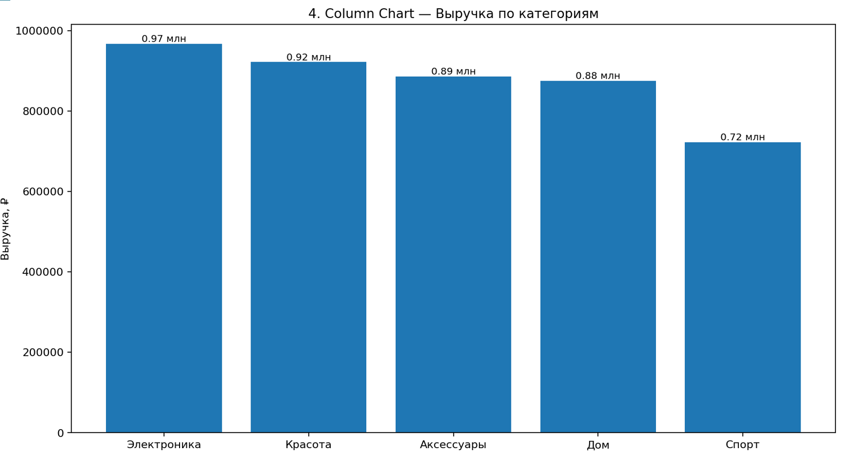
4. COLUMN CHART — Столбиковая диаграмма
Сырые данные: продажи по категориям товаров за первое полугодие.

ID | Дата | Категория | Регион | Канал | Количество | Выручка
40001 | 2026-03-25 | Электроника | Санкт-Петербург | Маркетплейс | 3 | 15,600 ₽
40002 | 2026-01-06 | Красота | Москва | Сайт | 4 | 30,400 ₽
40003 | 2026-03-07 | Электроника | Казань | Сайт | 2 | 7,200 ₽
40004 | 2026-03-30 | Спорт | Казань | Розница | 3 | 15,600 ₽
40005 | 2026-05-27 | Спорт | Санкт-Петербург | Маркетплейс | 1 | 1,200 ₽
40006 | 2026-02-09 | Аксессуары | Казань | Партнёры | 6 | 45,600 ₽
40007 | 2026-05-01 | Дом | Новосибирск | Партнёры | 6 | 45,600 ₽
40008 | 2026-06-29 | Электроника | Казань | Партнёры | 2 | 4,800 ₽
40009 | 2026-06-19 | Электроника | Екатеринбург | Маркетплейс | 2 | 2,400 ₽
40010 | 2026-03-19 | Электроника | Новосибирск | Маркетплейс | 6 | 31,200 ₽
40011 | 2026-06-05 | Аксессуары | Санкт-Петербург | Сайт | 3 | 3,600 ₽
40012 | 2026-03-08 | Аксессуары | Москва | Партнёры | 6 | 7,200 ₽
40013 | 2026-06-17 | Аксессуары | Москва | Партнёры | 1 | 7,600 ₽
40014 | 2026-04-08 | Дом | Екатеринбург | Маркетплейс | 5 | 12,000 ₽
40015 | 2026-05-05 | Электроника | Новосибирск | Маркетплейс | 5 | 6,000 ₽
40016 | 2026-03-09 | Аксессуары | Санкт-Петербург | Маркетплейс | 1 | 3,600 ₽
40017 | 2026-04-24 | Спорт | Екатеринбург | Сайт | 6 | 14,400 ₽
40018 | 2026-02-14 | Спорт | Казань | Маркетплейс | 1 | 3,600 ₽
40019 | 2026-03-30 | Красота | Санкт-Петербург | Сайт | 2 | 15,200 ₽
40020 | 2026-06-26 | Дом | Новосибирск | Розница | 6 | 7,200 ₽
40021 | 2026-03-25 | Аксессуары | Санкт-Петербург | Маркетплейс | 3 | 10,800 ₽
40022 | 2026-06-06 | Дом | Новосибирск | Маркетплейс | 1 | 3,600 ₽
40023 | 2026-02-16 | Спорт | Екатеринбург | Розница | 1 | 2,400 ₽
40024 | 2026-05-30 | Дом | Москва | Сайт | 1 | 3,600 ₽
40025 | 2026-05-08 | Аксессуары | Санкт-Петербург | Маркетплейс | 4 | 4,800 ₽
40026 | 2026-01-09 | Электроника | Казань | Маркетплейс | 5 | 6,000 ₽
40027 | 2026-05-15 | Красота | Екатеринбург | Маркетплейс | 6 | 14,400 ₽
40028 | 2026-01-21 | Дом | Москва | Сайт | 2 | 3,600 ₽
40029 | 2026-05-15 | Красота | Екатеринбург | Сайт | 2 | 10,400 ₽
40030 | 2026-04-26 | Спорт | Казань | Розница | 1 | 1,800 ₽
40031 | 2026-03-04 | Дом | Санкт-Петербург | Маркетплейс | 4 | 20,800 ₽
40032 | 2026-01-07 | Красота | Новосибирск | Партнёры | 4 | 4,800 ₽
40033 | 2026-05-15 | Аксессуары | Екатеринбург | Розница | 4 | 9,600 ₽
40034 | 2026-05-28 | Аксессуары | Санкт-Петербург | Маркетплейс | 3 | 3,600 ₽
40035 | 2026-01-17 | Дом | Санкт-Петербург | Маркетплейс | 2 | 10,400 ₽
40036 | 2026-04-27 | Спорт | Казань | Сайт | 4 | 20,800 ₽
40037 | 2026-03-18 | Красота | Москва | Партнёры | 4 | 7,200 ₽
40038 | 2026-03-19 | Электроника | Казань | Партнёры | 6 | 45,600 ₽
40039 | 2026-06-21 | Спорт | Санкт-Петербург | Розница | 6 | 7,200 ₽
40040 | 2026-03-05 | Электроника | Новосибирск | Розница | 6 | 31,200 ₽
40041 | 2026-06-04 | Красота | Екатеринбург | Партнёры | 4 | 30,400 ₽
40042 | 2026-02-24 | Аксессуары | Новосибирск | Маркетплейс | 6 | 10,800 ₽
40043 | 2026-05-10 | Спорт | Санкт-Петербург | Маркетплейс | 6 | 14,400 ₽
40044 | 2026-02-26 | Красота | Санкт-Петербург | Маркетплейс | 6 | 31,200 ₽
40045 | 2026-02-02 | Аксессуары | Москва | Маркетплейс | 2 | 10,400 ₽
40046 | 2026-01-12 | Спорт | Санкт-Петербург | Сайт | 2 | 2,400 ₽
40047 | 2026-03-14 | Аксессуары | Екатеринбург | Маркетплейс | 2 | 7,200 ₽
40048 | 2026-05-20 | Электроника | Екатеринбург | Розница | 2 | 15,200 ₽
40049 | 2026-06-11 | Электроника | Санкт-Петербург | Розница | 3 | 22,800 ₽
40050 | 2026-01-13 | Красота | Новосибирск | Маркетплейс | 3 | 22,800 ₽
40051 | 2026-01-26 | Красота | Казань | Партнёры | 1 | 2,400 ₽
40052 | 2026-06-20 | Дом | Казань | Маркетплейс | 4 | 9,600 ₽
40053 | 2026-04-04 | Красота | Новосибирск | Сайт | 4 | 4,800 ₽
40054 | 2026-03-16 | Аксессуары | Новосибирск | Маркетплейс | 3 | 5,400 ₽
40055 | 2026-04-04 | Аксессуары | Екатеринбург | Сайт | 3 | 3,600 ₽
40056 | 2026-04-03 | Электроника | Москва | Розница | 4 | 30,400 ₽
40057 | 2026-02-26 | Спорт | Екатеринбург | Маркетплейс | 3 | 15,600 ₽
40058 | 2026-01-11 | Красота | Москва | Маркетплейс | 1 | 2,400 ₽
40059 | 2026-05-02 | Спорт | Москва | Сайт | 5 | 18,000 ₽
40060 | 2026-06-06 | Аксессуары | Москва | Партнёры | 4 | 9,600 ₽
40061 | 2026-06-07 | Красота | Екатеринбург | Маркетплейс | 5 | 26,000 ₽
40062 | 2026-05-19 | Аксессуары | Екатеринбург | Сайт | 1 | 1,200 ₽
40063 | 2026-03-16 | Дом | Казань | Сайт | 5 | 9,000 ₽
40064 | 2026-04-23 | Красота | Новосибирск | Маркетплейс | 2 | 7,200 ₽
40065 | 2026-03-07 | Дом | Москва | Розница | 5 | 26,000 ₽
40066 | 2026-05-09 | Красота | Москва | Партнёры | 5 | 26,000 ₽
40067 | 2026-04-16 | Дом | Екатеринбург | Сайт | 1 | 3,600 ₽
40068 | 2026-06-03 | Электроника | Казань | Партнёры | 3 | 22,800 ₽
40069 | 2026-04-03 | Электроника | Москва | Сайт | 6 | 31,200 ₽
40070 | 2026-05-29 | Спорт | Екатеринбург | Маркетплейс | 1 | 5,200 ₽
40071 | 2026-02-25 | Аксессуары | Москва | Розница | 4 | 14,400 ₽
40072 | 2026-05-13 | Красота | Екатеринбург | Сайт | 6 | 10,800 ₽
40073 | 2026-05-21 | Красота | Екатеринбург | Розница | 2 | 2,400 ₽
40074 | 2026-03-09 | Спорт | Екатеринбург | Маркетплейс | 5 | 18,000 ₽
40075 | 2026-05-01 | Спорт | Москва | Маркетплейс | 6 | 14,400 ₽
40076 | 2026-05-07 | Электроника | Санкт-Петербург | Розница | 4 | 14,400 ₽
40077 | 2026-06-19 | Спорт | Москва | Сайт | 3 | 5,400 ₽
40078 | 2026-05-24 | Электроника | Новосибирск | Партнёры | 1 | 7,600 ₽
40079 | 2026-05-05 | Спорт | Екатеринбург | Партнёры | 4 | 9,600 ₽
40080 | 2026-02-23 | Дом | Казань | Розница | 4 | 7,200 ₽
40081 | 2026-06-05 | Аксессуары | Санкт-Петербург | Сайт | 2 | 2,400 ₽
40082 | 2026-05-31 | Электроника | Москва | Партнёры | 3 | 3,600 ₽
40083 | 2026-04-28 | Спорт | Санкт-Петербург | Розница | 5 | 12,000 ₽
40084 | 2026-05-06 | Дом | Москва | Маркетплейс | 3 | 5,400 ₽
40085 | 2026-06-17 | Красота | Санкт-Петербург | Сайт | 5 | 18,000 ₽
40086 | 2026-06-06 | Электроника | Екатеринбург | Розница | 5 | 38,000 ₽
40087 | 2026-01-03 | Аксессуары | Санкт-Петербург | Сайт | 5 | 26,000 ₽
40088 | 2026-01-16 | Дом | Казань | Розница | 1 | 1,800 ₽
40089 | 2026-04-29 | Красота | Санкт-Петербург | Сайт | 1 | 2,400 ₽
40090 | 2026-06-02 | Аксессуары | Казань | Сайт | 6 | 10,800 ₽
40091 | 2026-05-26 | Красота | Казань | Розница | 2 | 4,800 ₽
40092 | 2026-04-29 | Аксессуары | Казань | Партнёры | 6 | 45,600 ₽
40093 | 2026-05-18 | Аксессуары | Москва | Сайт | 6 | 45,600 ₽
40094 | 2026-05-03 | Дом | Новосибирск | Розница | 4 | 7,200 ₽
40095 | 2026-04-03 | Спорт | Екатеринбург | Маркетплейс | 5 | 38,000 ₽
40096 | 2026-02-18 | Аксессуары | Санкт-Петербург | Сайт | 4 | 30,400 ₽
40097 | 2026-04-20 | Красота | Казань | Партнёры | 6 | 45,600 ₽
40098 | 2026-02-20 | Дом | Санкт-Петербург | Маркетплейс | 4 | 4,800 ₽
40099 | 2026-03-19 | Дом | Санкт-Петербург | Розница | 5 | 18,000 ₽
40100 | 2026-06-15 | Аксессуары | Екатеринбург | Маркетплейс | 2 | 4,800 ₽
40101 | 2026-03-31 | Электроника | Казань | Розница | 2 | 3,600 ₽
40102 | 2026-03-23 | Спорт | Екатеринбург | Маркетплейс | 6 | 14,400 ₽
40103 | 2026-01-12 | Спорт | Москва | Сайт | 4 | 9,600 ₽
40104 | 2026-06-26 | Аксессуары | Санкт-Петербург | Розница | 3 | 22,800 ₽
40105 | 2026-05-02 | Красота | Казань | Сайт | 2 | 2,400 ₽
40106 | 2026-03-13 | Красота | Екатеринбург | Сайт | 1 | 1,200 ₽
40107 | 2026-06-03 | Аксессуары | Екатеринбург | Сайт | 2 | 3,600 ₽
40108 | 2026-01-04 | Электроника | Екатеринбург | Партнёры | 2 | 4,800 ₽
40109 | 2026-02-19 | Красота | Казань | Розница | 4 | 20,800 ₽
40110 | 2026-06-07 | Дом | Казань | Маркетплейс | 6 | 45,600 ₽
40111 | 2026-03-17 | Красота | Новосибирск | Розница | 5 | 38,000 ₽
40112 | 2026-04-24 | Электроника | Санкт-Петербург | Сайт | 4 | 9,600 ₽
40113 | 2026-02-12 | Аксессуары | Санкт-Петербург | Сайт | 1 | 5,200 ₽
40114 | 2026-03-22 | Спорт | Казань | Сайт | 6 | 45,600 ₽
40115 | 2026-05-07 | Аксессуары | Санкт-Петербург | Сайт | 4 | 4,800 ₽
40116 | 2026-01-11 | Электроника | Екатеринбург | Розница | 6 | 14,400 ₽
40117 | 2026-01-10 | Спорт | Екатеринбург | Партнёры | 3 | 3,600 ₽
40118 | 2026-05-31 | Красота | Санкт-Петербург | Розница | 6 | 45,600 ₽
40119 | 2026-06-29 | Электроника | Новосибирск | Партнёры | 2 | 7,200 ₽
40120 | 2026-05-15 | Спорт | Москва | Розница | 5 | 6,000 ₽
40121 | 2026-03-17 | Электроника | Санкт-Петербург | Сайт | 1 | 7,600 ₽
40122 | 2026-02-11 | Электроника | Новосибирск | Партнёры | 2 | 2,400 ₽
40123 | 2026-05-15 | Дом | Санкт-Петербург | Розница | 6 | 14,400 ₽
40124 | 2026-03-31 | Дом | Москва | Сайт | 5 | 9,000 ₽
40125 | 2026-04-05 | Спорт | Новосибирск | Маркетплейс | 1 | 3,600 ₽
40126 | 2026-01-04 | Электроника | Казань | Сайт | 4 | 9,600 ₽
40127 | 2026-05-31 | Электроника | Казань | Маркетплейс | 5 | 6,000 ₽
40128 | 2026-01-14 | Спорт | Новосибирск | Маркетплейс | 5 | 26,000 ₽
40129 | 2026-04-08 | Красота | Новосибирск | Сайт | 6 | 10,800 ₽
40130 | 2026-04-10 | Красота | Санкт-Петербург | Маркетплейс | 1 | 7,600 ₽
40131 | 2026-06-15 | Дом | Новосибирск | Партнёры | 6 | 7,200 ₽
40132 | 2026-05-06 | Красота | Санкт-Петербург | Партнёры | 6 | 7,200 ₽
...

05 Линейчатая диаграмма
Цель: построить рейтинг менеджеров по выручке.
1) Агрегируйте выручку по менеджерам.
2) Рассчитайте место каждого менеджера в рейтинге.
3) Отсортируйте от большей выручки к меньшей.
4) Постройте горизонтальную Bar Chart.
5) Самый результативный менеджер должен быть сверху.
6) Добавьте подписи значений.
Результат: рейтинг менеджеров по выручке.
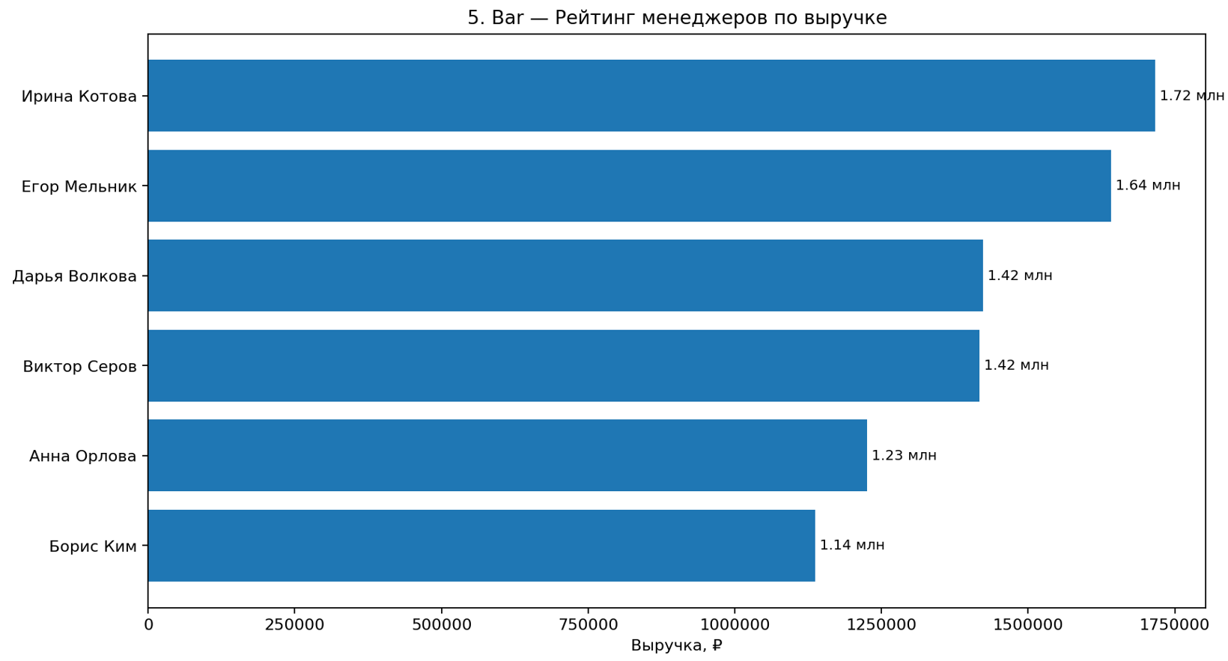
5. BAR — Линейчатая диаграмма
Сырые данные: продажи менеджеров по регионам.

ID | Дата | Менеджер | Регион | Канал | Выручка
50001 | 2026-04-16 | Борис Ким | Казань | Розница | 15,884 ₽
50002 | 2026-05-04 | Анна Орлова | Новосибирск | Маркетплейс | 43,817 ₽
50003 | 2026-05-21 | Борис Ким | Новосибирск | Сайт | 24,329 ₽
50004 | 2026-03-02 | Дарья Волкова | Екатеринбург | Розница | 51,271 ₽
50005 | 2026-04-27 | Ирина Котова | Москва | Сайт | 38,252 ₽
50006 | 2026-03-11 | Борис Ким | Санкт-Петербург | Маркетплейс | 11,554 ₽
50007 | 2026-03-16 | Ирина Котова | Екатеринбург | Розница | 9,786 ₽
50008 | 2026-03-13 | Егор Мельник | Москва | Сайт | 9,258 ₽
50009 | 2026-04-26 | Анна Орлова | Казань | Сайт | 50,477 ₽
50010 | 2026-05-19 | Виктор Серов | Москва | Сайт | 44,243 ₽
50011 | 2026-03-03 | Егор Мельник | Новосибирск | Маркетплейс | 16,111 ₽
50012 | 2026-04-20 | Ирина Котова | Санкт-Петербург | Розница | 7,381 ₽
50013 | 2026-05-27 | Борис Ким | Москва | Маркетплейс | 21,242 ₽
50014 | 2026-04-19 | Анна Орлова | Санкт-Петербург | Розница | 20,089 ₽
...

06 Столбиковая с группировкой
Цель: сравнить выручку товарных категорий.
1) Агрегируйте выручку по категориям.
2) Рассчитайте долю каждой категории в общей выручке.
3) Отсортируйте категории по выручке по убыванию.
4) Постройте вертикальную Column Chart.
5) Ось X — категории, ось Y — выручка.
6) Добавьте подписи значений.
Результат: столбиковая диаграмма выручки по категориям.
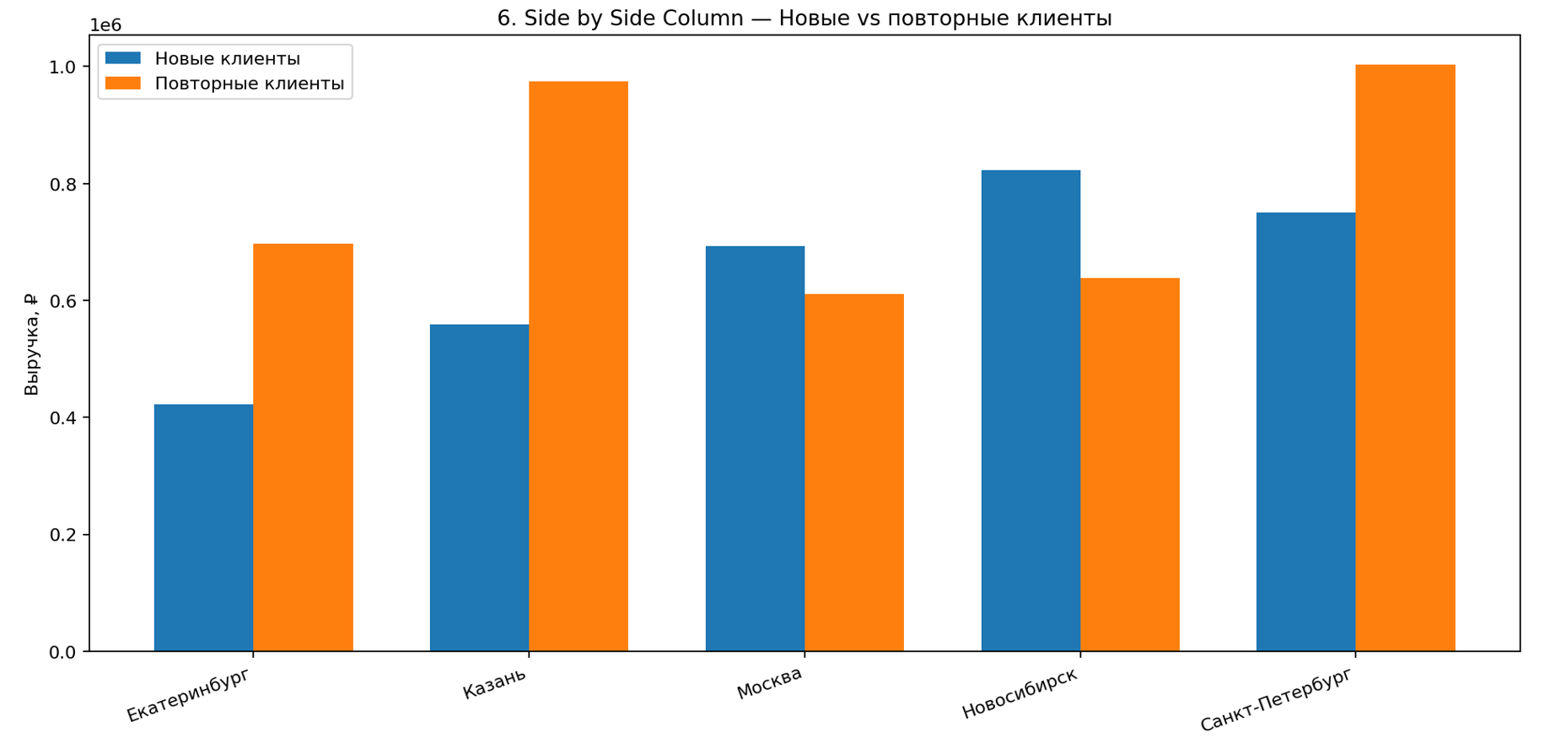
6. SIDE BY SIDE COLUMN — Столбиковая с группировкой
Сырые данные: продажи новых и повторных клиентов по регионам.

ID | Дата | Регион | Тип клиента | Канал | Выручка
60001 | 2026-03-11 | Казань | Повторные клиенты | Маркетплейс | 30,728 ₽
60002 | 2026-01-05 | Санкт-Петербург | Новые клиенты | Партнёры | 33,817 ₽
60003 | 2026-03-25 | Екатеринбург | Повторные клиенты | Сайт | 31,479 ₽
60004 | 2026-05-19 | Москва | Новые клиенты | Партнёры | 26,073 ₽
60005 | 2026-04-19 | Новосибирск | Новые клиенты | Партнёры | 22,261 ₽
60006 | 2026-03-29 | Санкт-Петербург | Новые клиенты | Партнёры | 35,622 ₽
60007 | 2026-02-15 | Санкт-Петербург | Повторные клиенты | Маркетплейс | 33,735 ₽
60008 | 2026-02-23 | Казань | Повторные клиенты | Розница | 15,512 ₽
60009 | 2026-06-05 | Москва | Новые клиенты | Партнёры | 32,802 ₽
60010 | 2026-03-11 | Екатеринбург | Новые клиенты | Розница | 36,574 ₽
60011 | 2026-01-19 | Казань | Новые клиенты | Партнёры | 12,380 ₽
60012 | 2026-05-17 | Казань | Повторные клиенты | Сайт | 17,602 ₽
60013 | 2026-06-26 | Москва | Повторные клиенты | Сайт | 5,960 ₽
60014 | 2026-06-10 | Санкт-Петербург | Повторные клиенты | Партнёры | 37,029 ₽
...

07 Столбиковая с накоплением
Цель: показать общий объём продаж региона и вклад каналов.
1) Создайте сводную: строки — регионы, столбцы — каналы.
2) Значение — сумма выручки.
3) Проверьте общий итог по каждому региону.
4) Постройте Stacked Column.
5) Высота столбца = выручка региона; сегменты = каналы.
Результат: столбиковая диаграмма с накоплением.
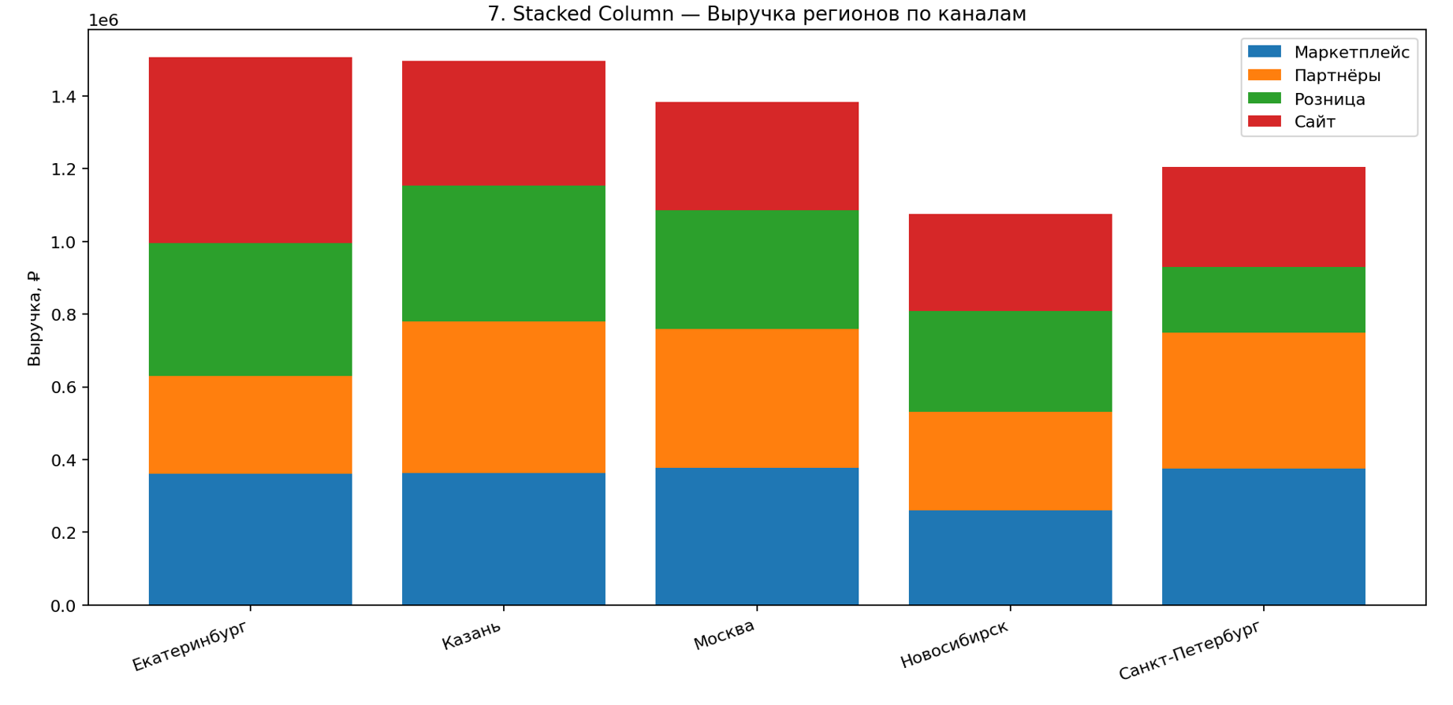
7. STACKED COLUMN — Столбиковая с накоплением
Сырые данные: продажи по регионам и каналам.

ID | Дата | Регион | Канал | Категория | Выручка
70001 | 2026-02-19 | Казань | Маркетплейс | Аксессуары | 19,215 ₽
70002 | 2026-02-25 | Москва | Партнёры | Красота | 26,434 ₽
70003 | 2026-02-04 | Новосибирск | Сайт | Красота | 11,762 ₽
70004 | 2026-03-11 | Новосибирск | Партнёры | Дом | 34,820 ₽
70005 | 2026-06-10 | Санкт-Петербург | Маркетплейс | Электроника | 4,411 ₽
70006 | 2026-01-23 | Москва | Маркетплейс | Электроника | 26,015 ₽
70007 | 2026-01-30 | Москва | Сайт | Аксессуары | 25,760 ₽
70008 | 2026-06-22 | Екатеринбург | Розница | Аксессуары | 29,799 ₽
70009 | 2026-04-11 | Москва | Сайт | Аксессуары | 6,479 ₽
70010 | 2026-06-22 | Екатеринбург | Розница | Красота | 15,722 ₽
70011 | 2026-02-26 | Екатеринбург | Партнёры | Аксессуары | 24,191 ₽
70012 | 2026-01-08 | Екатеринбург | Розница | Электроника | 12,409 ₽
70013 | 2026-06-13 | Казань | Сайт | Электроника | 20,884 ₽
70014 | 2026-02-15 | Казань | Розница | Дом | 20,944 ₽
70015 | 2026-02-04 | Санкт-Петербург | Партнёры | Спорт | 37,702 ₽
...

08_100_Stacked_Column
...
8. 100% STACKED COLUMN — Нормированная с накоплением
80014 | 2026-02-21 | Новосибирск | Розница | 3,377 ₽
80015 | 2026-05-17 | Екатеринбург | Партнёры | 7,672 ₽ | ЛОГИКА РАБОТЫ
80016 | 2026-03-26 | Новосибирск | Партнёры | 5,422 ₽ | Сырые транзакции → очистка/преобразование → сводная таблица или агрегирование → расчёт необходимых показателей → построение визуализации.
80017 | 2026-03-12 | Москва | Розница | 3,182 ₽
80018 | 2026-05-21 | Новосибирск | Партнёры | 15,671 ₽
80019 | 2026-04-15 | Москва | Партнёры | 11,060 ₽
80020 | 2026-03-30 | Санкт-Петербург | Сайт | 11,466 ₽
80021 | 2026-04-26 | Екатеринбург | Розница | 14,266 ₽
80022 | 2026-03-19 | Санкт-Петербург | Розница | 8,440 ₽
80023 | 2026-02-17 | Новосибирск | Маркетплейс | 13,016 ₽
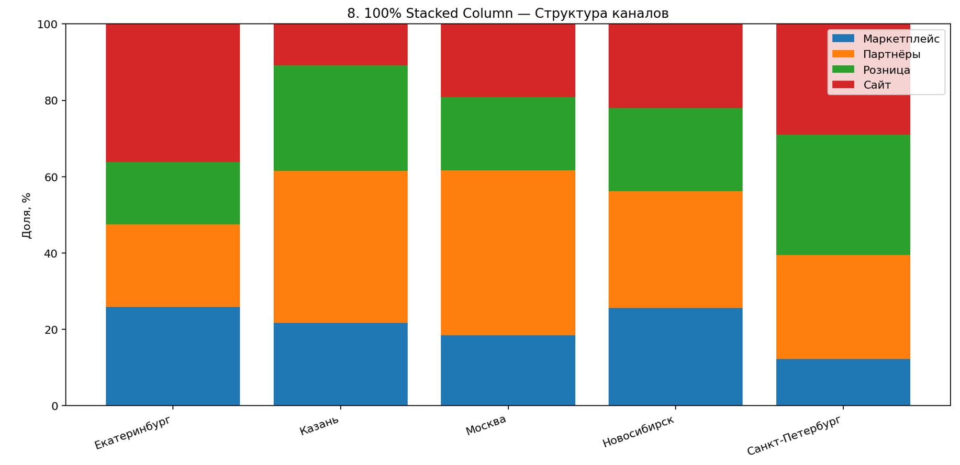
80024 | 2026-03-01 | Новосибирск | Партнёры | 23,030 ₽
80025 | 2026-04-12 | Москва | Маркетплейс | 17,881 ₽
80026 | 2026-04-26 | Новосибирск | Розница | 9,025 ₽
80027 | 2026-02-17 | Казань | Сайт | 15,413 ₽
80028 | 2026-05-22 | Новосибирск | Розница | 11,382 ₽
80029 | 2026-02-01 | Москва | Партнёры | 24,075 ₽
80030 | 2026-05-26 | Новосибирск | Сайт | 15,496 ₽
80031 | 2026-02-03 | Москва | Розница | 11,333 ₽
80032 | 2026-04-08 | Казань | Партнёры | 6,588 ₽
80033 | 2026-03-23 | Казань | Розница | 20,012 ₽
80034 | 2026-05-11 | Казань | Розница | 3,443 ₽
80035 | 2026-02-21 | Москва | Маркетплейс | 5,558 ₽
80036 | 2026-02-26 | Казань | Партнёры | 4,377 ₽
80037 | 2026-03-19 | Москва | Партнёры | 17,805 ₽
80038 | 2026-04-04 | Новосибирск | Сайт | 8,981 ₽
80039 | 2026-02-08 | Москва | Розница | 5,209 ₽
80040 | 2026-05-04 | Санкт-Петербург | Сайт | 18,953 ₽
80041 | 2026-02-06 | Новосибирск | Маркетплейс | 23,645 ₽
80042 | 2026-02-11 | Санкт-Петербург | Партнёры | 12,974 ₽
80043 | 2026-05-14 | Санкт-Петербург | Партнёры | 13,681 ₽
80044 | 2026-05-01 | Санкт-Петербург | Сайт | 15,928 ₽
80045 | 2026-03-06 | Новосибирск | Маркетплейс | 22,430 ₽
80046 | 2026-03-14 | Екатеринбург | Маркетплейс | 12,715 ₽
80047 | 2026-02-12 | Новосибирск | Партнёры | 26,384 ₽
80048 | 2026-04-25 | Екатеринбург | Розница | 24,118 ₽
80049 | 2026-05-31 | Екатеринбург | Маркетплейс | 17,375 ₽
80050 | 2026-04-20 | Казань | Розница | 17,094 ₽
80051 | 2026-03-18 | Москва | Розница | 21,928 ₽
80052 | 2026-05-05 | Екатеринбург | Сайт | 10,050 ₽
80053 | 2026-04-10 | Санкт-Петербург | Партнёры | 10,770 ₽
80054 | 2026-04-03 | Екатеринбург | Маркетплейс | 29,109 ₽
80055 | 2026-03-18 | Екатеринбург | Розница | 3,951 ₽
80056 | 2026-05-09 | Новосибирск | Партнёры | 26,555 ₽
80057 | 2026-04-30 | Екатеринбург | Сайт | 28,619 ₽
80058 | 2026-03-16 | Москва | Розница | 22,269 ₽
80059 | 2026-04-22 | Казань | Маркетплейс | 14,681 ₽
80060 | 2026-03-19 | Екатеринбург | Сайт | 17,374 ₽
80061 | 2026-04-02 | Екатеринбург | Маркетплейс | 4,983 ₽
80062 | 2026-05-25 | Казань | Сайт | 12,651 ₽
80063 | 2026-03-05 | Екатеринбург | Партнёры | 20,970 ₽
80064 | 2026-03-21 | Москва | Партнёры | 15,515 ₽
80065 | 2026-05-25 | Москва | Сайт | 4,525 ₽
...

09_Line
...
9. LINE — Линейная диаграмма
90012 | 2026-02-23 | Партнёры | Москва | 25,395 ₽
90013 | 2026-09-10 | Партнёры | Казань | 22,047 ₽
90014 | 2026-06-20 | Партнёры | Санкт-Петербург | 7,744 ₽
90015 | 2026-03-14 | Сайт | Екатеринбург | 12,997 ₽ | ЛОГИКА РАБОТЫ
90016 | 2026-03-22 | Маркетплейс | Казань | 22,353 ₽ | Сырые транзакции → очистка/преобразование → сводная таблица или агрегирование → расчёт необходимых показателей → построение визуализации.
90017 | 2026-09-17 | Сайт | Санкт-Петербург | 9,414 ₽
90018 | 2026-03-12 | Партнёры | Санкт-Петербург | 19,043 ₽
90019 | 2026-05-27 | Сайт | Казань | 20,414 ₽
90020 | 2026-02-25 | Маркетплейс | Екатеринбург | 8,497 ₽
90021 | 2026-07-30 | Розница | Новосибирск | 3,637 ₽
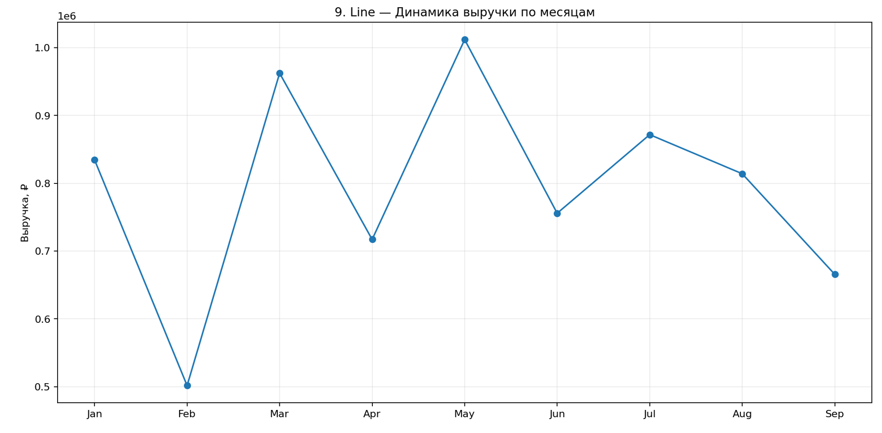
90022 | 2026-04-19 | Розница | Новосибирск | 3,993 ₽
90023 | 2026-02-12 | Партнёры | Екатеринбург | 3,194 ₽
90024 | 2026-06-18 | Партнёры | Москва | 6,661 ₽
90025 | 2026-09-29 | Маркетплейс | Москва | 20,622 ₽
90026 | 2026-05-15 | Розница | Новосибирск | 18,255 ₽
90027 | 2026-09-14 | Розница | Новосибирск | 28,180 ₽
90028 | 2026-03-06 | Партнёры | Екатеринбург | 29,034 ₽
90029 | 2026-04-04 | Розница | Екатеринбург | 20,598 ₽
90030 | 2026-05-21 | Маркетплейс | Казань | 5,826 ₽
90031 | 2026-04-06 | Сайт | Москва | 28,682 ₽
90032 | 2026-02-06 | Маркетплейс | Екатеринбург | 28,309 ₽
90033 | 2026-07-21 | Сайт | Новосибирск | 10,751 ₽
90034 | 2026-01-18 | Маркетплейс | Екатеринбург | 17,492 ₽
90035 | 2026-05-06 | Маркетплейс | Санкт-Петербург | 22,835 ₽
90036 | 2026-05-19 | Партнёры | Москва | 4,962 ₽
90037 | 2026-04-21 | Розница | Москва | 11,445 ₽
90038 | 2026-05-28 | Маркетплейс | Казань | 5,894 ₽
90039 | 2026-05-19 | Сайт | Новосибирск | 8,897 ₽
90040 | 2026-05-30 | Маркетплейс | Новосибирск | 26,026 ₽
90041 | 2026-03-20 | Партнёры | Казань | 3,679 ₽
90042 | 2026-06-15 | Маркетплейс | Екатеринбург | 11,906 ₽
90043 | 2026-02-11 | Маркетплейс | Санкт-Петербург | 10,197 ₽
90044 | 2026-09-09 | Розница | Москва | 25,564 ₽
90045 | 2026-04-30 | Партнёры | Новосибирск | 10,690 ₽
90046 | 2026-06-11 | Розница | Новосибирск | 7,905 ₽
90047 | 2026-05-26 | Розница | Санкт-Петербург | 29,678 ₽
90048 | 2026-08-13 | Маркетплейс | Екатеринбург | 9,115 ₽
90049 | 2026-05-29 | Сайт | Казань | 29,204 ₽
90050 | 2026-01-07 | Розница | Казань | 22,342 ₽
90051 | 2026-06-12 | Сайт | Москва | 24,951 ₽
90052 | 2026-03-14 | Сайт | Санкт-Петербург | 12,138 ₽
90053 | 2026-01-20 | Партнёры | Казань | 11,933 ₽
...

10_Area
...
2026-04-03 | Екатеринбург | Маркетплейс | 6 | 18,482 ₽
2026-06-24 | Новосибирск | Сайт | 10 | 9,933 ₽
2026-02-21 | Москва | Розница | 9 | 7,504 ₽ | ЛОГИКА РАБОТЫ
2026-08-24 | Новосибирск | Маркетплейс | 8 | 13,998 ₽ | Сырые транзакции → очистка/преобразование → сводная таблица или агрегирование → расчёт необходимых показателей → построение визуализации.
2026-06-20 | Новосибирск | Маркетплейс | 2 | 9,472 ₽
2026-05-17 | Екатеринбург | Сайт | 10 | 18,561 ₽
2026-08-12 | Новосибирск | Сайт | 9 | 15,807 ₽
2026-01-19 | Казань | Партнёры | 3 | 3,347 ₽
2026-07-21 | Екатеринбург | Розница | 7 | 11,874 ₽
2026-01-27 | Екатеринбург | Маркетплейс | 6 | 8,617 ₽
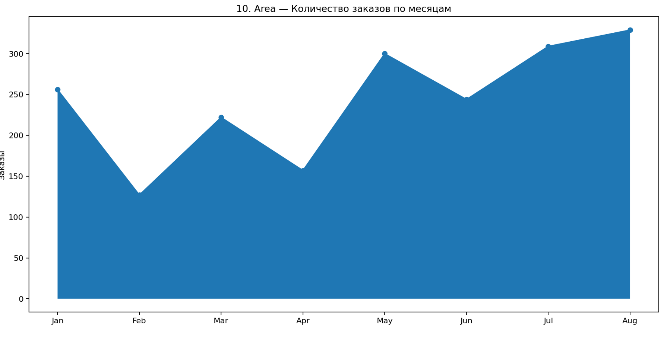
2026-07-05 | Екатеринбург | Сайт | 3 | 18,646 ₽
2026-02-01 | Екатеринбург | Розница | 1 | 14,982 ₽
2026-07-25 | Санкт-Петербург | Маркетплейс | 10 | 17,726 ₽
2026-02-16 | Казань | Розница | 5 | 6,295 ₽
2026-01-11 | Казань | Сайт | 2 | 13,827 ₽
2026-05-19 | Новосибирск | Сайт | 6 | 9,559 ₽
2026-05-01 | Казань | Партнёры | 7 | 4,981 ₽
2026-05-14 | Москва | Сайт | 3 | 15,051 ₽
2026-07-02 | Москва | Маркетплейс | 3 | 5,439 ₽
2026-05-25 | Новосибирск | Маркетплейс | 5 | 7,227 ₽
2026-06-09 | Новосибирск | Сайт | 8 | 18,323 ₽
2026-03-12 | Екатеринбург | Маркетплейс | 3 | 14,915 ₽
2026-05-31 | Казань | Маркетплейс | 4 | 13,076 ₽
2026-03-23 | Екатеринбург | Сайт | 2 | 11,682 ₽
2026-06-21 | Санкт-Петербург | Розница | 8 | 6,115 ₽
2026-03-31 | Санкт-Петербург | Сайт | 1 | 5,884 ₽
2026-07-04 | Санкт-Петербург | Партнёры | 3 | 15,981 ₽
2026-05-08 | Москва | Партнёры | 3 | 7,922 ₽
2026-08-06 | Москва | Розница | 1 | 19,028 ₽
2026-01-07 | Новосибирск | Сайт | 4 | 8,347 ₽
2026-04-24 | Санкт-Петербург | Розница | 7 | 13,293 ₽
2026-07-30 | Москва | Сайт | 1 | 11,755 ₽
2026-01-14 | Москва | Розница | 1 | 15,034 ₽
2026-04-07 | Новосибирск | Розница | 8 | 11,245 ₽
2026-03-05 | Казань | Партнёры | 1 | 17,416 ₽
2026-05-03 | Казань | Маркетплейс | 7 | 3,078 ₽
2026-01-15 | Новосибирск | Маркетплейс | 3 | 10,205 ₽
2026-03-20 | Санкт-Петербург | Партнёры | 7 | 16,977 ₽
2026-06-30 | Екатеринбург | Сайт | 4 | 4,973 ₽
2026-01-28 | Казань | Партнёры | 7 | 6,558 ₽
2026-08-14 | Санкт-Петербург | Сайт | 8 | 7,965 ₽
2026-01-20 | Новосибирск | Маркетплейс | 10 | 6,212 ₽
2026-05-22 | Москва | Сайт | 3 | 18,623 ₽
...

11_Pie_Chart
...
2026-07-26 | Дом | Казань | Маркетплейс | 22,204 ₽
2026-07-28 | Дом | Санкт-Петербург | Сайт | 2,854 ₽
2026-07-07 | Электроника | Санкт-Петербург | Сайт | 22,421 ₽
2026-07-03 | Электроника | Новосибирск | Маркетплейс | 23,944 ₽ | ЛОГИКА РАБОТЫ
2026-07-02 | Дом | Москва | Розница | 19,407 ₽ | Сырые транзакции → очистка/преобразование → сводная таблица или агрегирование → расчёт необходимых показателей → построение визуализации.
2026-07-28 | Красота | Москва | Партнёры | 8,140 ₽
2026-07-15 | Красота | Москва | Сайт | 6,072 ₽
2026-07-05 | Дом | Казань | Розница | 12,606 ₽
2026-07-23 | Спорт | Казань | Розница | 24,537 ₽
2026-07-07 | Красота | Казань | Розница | 18,622 ₽
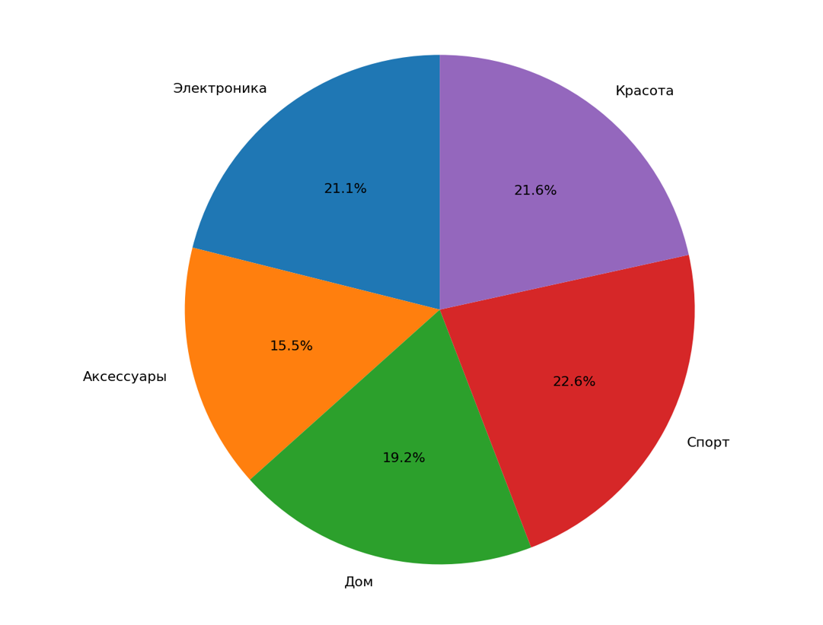
2026-07-24 | Аксессуары | Казань | Розница | 23,819 ₽
2026-07-29 | Спорт | Москва | Партнёры | 13,382 ₽
2026-07-10 | Электроника | Новосибирск | Розница | 7,069 ₽
2026-07-22 | Дом | Новосибирск | Розница | 8,950 ₽
2026-07-11 | Спорт | Казань | Сайт | 20,868 ₽
2026-07-25 | Дом | Новосибирск | Маркетплейс | 8,683 ₽
2026-07-13 | Спорт | Казань | Розница | 18,022 ₽
2026-07-08 | Красота | Москва | Розница | 9,351 ₽
2026-07-19 | Дом | Москва | Партнёры | 9,127 ₽
2026-07-14 | Электроника | Новосибирск | Партнёры | 7,530 ₽
2026-07-07 | Спорт | Москва | Сайт | 15,880 ₽
2026-07-27 | Дом | Санкт-Петербург | Розница | 24,394 ₽
2026-07-30 | Аксессуары | Новосибирск | Сайт | 3,389 ₽
2026-07-29 | Аксессуары | Санкт-Петербург | Партнёры | 8,066 ₽
2026-07-18 | Спорт | Новосибирск | Партнёры | 18,166 ₽
2026-07-14 | Спорт | Санкт-Петербург | Розница | 6,091 ₽
2026-07-09 | Электроника | Екатеринбург | Сайт | 9,300 ₽
2026-07-27 | Электроника | Санкт-Петербург | Розница | 25,042 ₽
2026-07-12 | Электроника | Санкт-Петербург | Сайт | 20,077 ₽
2026-07-24 | Красота | Новосибирск | Партнёры | 18,870 ₽
2026-07-24 | Спорт | Санкт-Петербург | Маркетплейс | 22,149 ₽
2026-07-25 | Красота | Казань | Партнёры | 22,103 ₽
2026-07-18 | Красота | Казань | Сайт | 3,133 ₽
2026-07-18 | Электроника | Казань | Партнёры | 7,713 ₽
2026-07-09 | Электроника | Санкт-Петербург | Сайт | 16,848 ₽
2026-07-21 | Электроника | Москва | Розница | 13,902 ₽
2026-07-20 | Дом | Екатеринбург | Маркетплейс | 5,505 ₽
2026-07-10 | Дом | Москва | Сайт | 7,719 ₽
2026-07-28 | Дом | Санкт-Петербург | Маркетплейс | 10,672 ₽
2026-07-26 | Красота | Москва | Сайт | 13,758 ₽
2026-07-20 | Спорт | Казань | Партнёры | 5,851 ₽
2026-07-15 | Спорт | Новосибирск | Сайт | 25,500 ₽
2026-07-30 | Красота | Санкт-Петербург | Маркетплейс | 11,601 ₽
2026-07-08 | Дом | Казань | Маркетплейс | 7,098 ₽
2026-07-31 | Дом | Новосибирск | Розница | 6,539 ₽
...

12_Donut_Chart
...
2026-08-14 | Партнёры | Москва | Красота | 11,972 ₽
2026-08-16 | Партнёры | Казань | Аксессуары | 21,519 ₽
2026-08-25 | Розница | Казань | Электроника | 28,454 ₽ | ЛОГИКА РАБОТЫ
2026-08-28 | Маркетплейс | Казань | Электроника | 19,862 ₽ | Сырые транзакции → очистка/преобразование → сводная таблица или агрегирование → расчёт необходимых показателей → построение визуализации.
2026-08-14 | Партнёры | Новосибирск | Дом | 26,097 ₽
2026-08-30 | Маркетплейс | Санкт-Петербург | Аксессуары | 10,189 ₽
2026-08-19 | Розница | Казань | Аксессуары | 13,933 ₽
2026-08-05 | Партнёры | Москва | Спорт | 28,862 ₽
2026-08-21 | Розница | Екатеринбург | Спорт | 21,758 ₽
2026-08-01 | Сайт | Санкт-Петербург | Аксессуары | 22,634 ₽
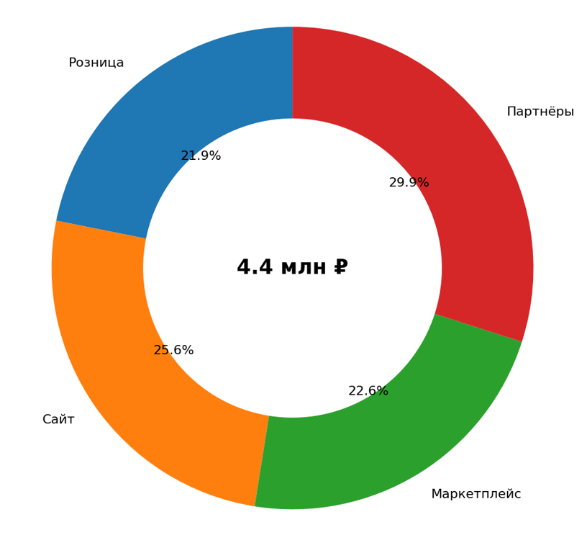
2026-08-21 | Сайт | Москва | Спорт | 6,888 ₽
2026-08-25 | Маркетплейс | Санкт-Петербург | Аксессуары | 18,865 ₽
2026-08-01 | Партнёры | Санкт-Петербург | Спорт | 17,661 ₽
2026-08-12 | Маркетплейс | Новосибирск | Красота | 9,220 ₽
2026-08-31 | Розница | Москва | Аксессуары | 9,335 ₽
2026-08-22 | Сайт | Екатеринбург | Дом | 8,853 ₽
2026-08-01 | Розница | Екатеринбург | Спорт | 9,736 ₽
2026-08-03 | Розница | Новосибирск | Электроника | 23,479 ₽
2026-08-04 | Партнёры | Екатеринбург | Аксессуары | 14,897 ₽
2026-08-07 | Розница | Санкт-Петербург | Дом | 5,720 ₽
2026-08-09 | Маркетплейс | Казань | Спорт | 6,069 ₽
2026-08-22 | Сайт | Санкт-Петербург | Дом | 15,098 ₽
2026-08-27 | Сайт | Екатеринбург | Спорт | 4,943 ₽
2026-08-12 | Маркетплейс | Москва | Дом | 3,089 ₽
2026-08-30 | Маркетплейс | Санкт-Петербург | Аксессуары | 3,187 ₽
2026-08-10 | Розница | Санкт-Петербург | Аксессуары | 19,128 ₽
2026-08-01 | Партнёры | Екатеринбург | Аксессуары | 27,695 ₽
2026-08-05 | Сайт | Новосибирск | Спорт | 6,121 ₽
2026-08-29 | Сайт | Санкт-Петербург | Аксессуары | 8,766 ₽
2026-08-27 | Маркетплейс | Казань | Спорт | 4,109 ₽
2026-08-31 | Сайт | Казань | Дом | 6,155 ₽
2026-08-17 | Партнёры | Новосибирск | Спорт | 2,895 ₽
2026-08-17 | Розница | Новосибирск | Электроника | 23,545 ₽
2026-08-18 | Партнёры | Екатеринбург | Красота | 13,507 ₽
2026-08-01 | Партнёры | Новосибирск | Аксессуары | 12,512 ₽
2026-08-16 | Партнёры | Екатеринбург | Дом | 16,977 ₽
2026-08-18 | Партнёры | Санкт-Петербург | Спорт | 25,707 ₽
2026-08-31 | Партнёры | Новосибирск | Спорт | 5,959 ₽
2026-08-27 | Маркетплейс | Санкт-Петербург | Аксессуары | 10,385 ₽
2026-08-11 | Розница | Москва | Спорт | 11,150 ₽
2026-08-30 | Сайт | Екатеринбург | Аксессуары | 28,226 ₽
2026-08-30 | Партнёры | Санкт-Петербург | Электроника | 28,776 ₽
2026-08-12 | Сайт | Новосибирск | Спорт | 6,511 ₽
2026-08-01 | Розница | Новосибирск | Дом | 5,149 ₽
2026-08-13 | Розница | Москва | Электроника | 18,871 ₽
2026-08-20 | Маркетплейс | Казань | Дом | 8,028 ₽
...

13_Waterfall
...
13. WATERFALL — Диаграмма водопада
130013 | 2026-03-17 | Себестоимость | Екатеринбург | Партнёры | -6,930 ₽
130014 | 2026-01-08 | Себестоимость | Новосибирск | Розница | -20,762 ₽
130015 | 2026-03-13 | Выручка | Санкт-Петербург | Партнёры | 50,266 ₽ | ЛОГИКА РАБОТЫ
130016 | 2026-01-29 | ФОТ | Казань | Розница | -9,676 ₽ | Сырые транзакции → очистка/преобразование → сводная таблица или агрегирование → расчёт необходимых показателей → построение визуализации.
130017 | 2026-03-08 | Себестоимость | Екатеринбург | Сайт | -8,472 ₽
130018 | 2026-01-17 | Аренда | Новосибирск | Партнёры | -8,837 ₽
130019 | 2026-01-24 | Выручка | Новосибирск | Розница | 40,955 ₽
130020 | 2026-01-21 | Логистика | Новосибирск | Сайт | -16,205 ₽
130021 | 2026-03-17 | Выручка | Москва | Маркетплейс | 66,765 ₽
130022 | 2026-02-26 | Выручка | Санкт-Петербург | Розница | 68,561 ₽
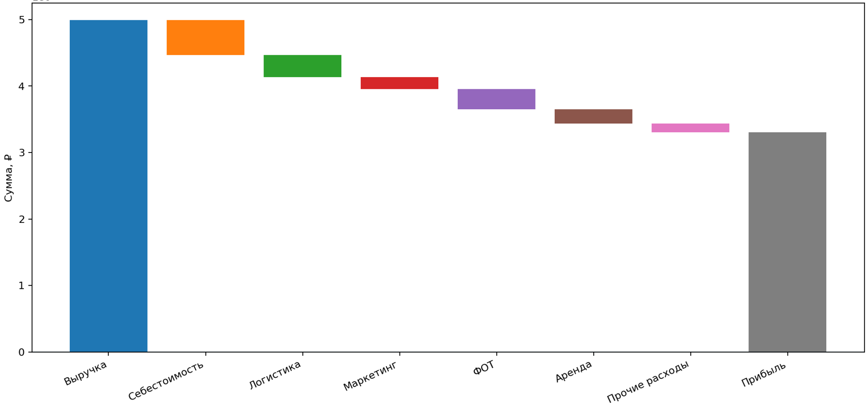
130023 | 2026-03-06 | Себестоимость | Екатеринбург | Маркетплейс | -4,328 ₽
130024 | 2026-03-19 | Маркетинг | Екатеринбург | Розница | -6,263 ₽
130025 | 2026-03-23 | Логистика | Новосибирск | Сайт | -9,462 ₽
130026 | 2026-01-05 | Себестоимость | Санкт-Петербург | Партнёры | -19,767 ₽
130027 | 2026-03-21 | Выручка | Новосибирск | Розница | 67,885 ₽
130028 | 2026-01-25 | Прочие расходы | Москва | Розница | -13,930 ₽
130029 | 2026-03-18 | Аренда | Екатеринбург | Партнёры | -5,899 ₽
130030 | 2026-01-28 | Выручка | Москва | Партнёры | 20,163 ₽
130031 | 2026-01-15 | Маркетинг | Санкт-Петербург | Розница | -20,066 ₽
130032 | 2026-02-28 | Себестоимость | Санкт-Петербург | Маркетплейс | -4,700 ₽
130033 | 2026-02-08 | Себестоимость | Казань | Маркетплейс | -18,177 ₽
130034 | 2026-01-06 | Выручка | Санкт-Петербург | Партнёры | 17,616 ₽
130035 | 2026-03-05 | Выручка | Новосибирск | Маркетплейс | 40,073 ₽
130036 | 2026-03-27 | ФОТ | Новосибирск | Сайт | -3,555 ₽
130037 | 2026-01-10 | Выручка | Новосибирск | Партнёры | 39,757 ₽
130038 | 2026-02-14 | Аренда | Казань | Партнёры | -15,170 ₽
130039 | 2026-03-31 | Выручка | Санкт-Петербург | Партнёры | 37,742 ₽
130040 | 2026-01-31 | Прочие расходы | Москва | Розница | -7,553 ₽
130041 | 2026-01-30 | Аренда | Москва | Сайт | -16,282 ₽
130042 | 2026-02-11 | ФОТ | Новосибирск | Партнёры | -11,957 ₽
130043 | 2026-03-14 | Себестоимость | Екатеринбург | Розница | -9,613 ₽
130044 | 2026-02-28 | Выручка | Москва | Маркетплейс | 23,927 ₽
130045 | 2026-03-24 | Себестоимость | Москва | Маркетплейс | -21,010 ₽
130046 | 2026-03-05 | Выручка | Екатеринбург | Розница | 56,334 ₽
130047 | 2026-01-11 | Логистика | Екатеринбург | Партнёры | -5,110 ₽
130048 | 2026-03-17 | ФОТ | Екатеринбург | Розница | -19,553 ₽
130049 | 2026-01-18 | Прочие расходы | Москва | Сайт | -19,506 ₽
130050 | 2026-02-06 | Выручка | Новосибирск | Маркетплейс | 60,216 ₽
130051 | 2026-01-04 | Выручка | Москва | Сайт | 26,636 ₽
130052 | 2026-01-03 | Выручка | Новосибирск | Розница | 38,545 ₽
130053 | 2026-03-12 | Логистика | Санкт-Петербург | Сайт | -13,207 ₽
...

14_Treemap
...
Кошельки 1 | Москва | 5 | 5,990 ₽ | 29,950 ₽
Рюкзаки 1 | Новосибирск | 2 | 7,990 ₽ | 15,980 ₽
Парфюмерия 2 | Москва | 1 | 5,990 ₽ | 5,990 ₽
Туризм 3 | Новосибирск | 4 | 3,990 ₽ | 15,960 ₽ | ЛОГИКА РАБОТЫ
Уход 3 | Новосибирск | 5 | 1,490 ₽ | 7,450 ₽ | Сырые транзакции → очистка/преобразование → сводная таблица или агрегирование → расчёт необходимых показателей → построение визуализации.
Кошельки 1 | Санкт-Петербург | 5 | 2,990 ₽ | 14,950 ₽
Кошельки 1 | Москва | 2 | 1,490 ₽ | 2,980 ₽
Сумки 2 | Казань | 2 | 2,990 ₽ | 5,980 ₽
Смарт-часы 2 | Казань | 5 | 7,990 ₽ | 39,950 ₽
Туризм 4 | Москва | 2 | 990 ₽ | 1,980 ₽
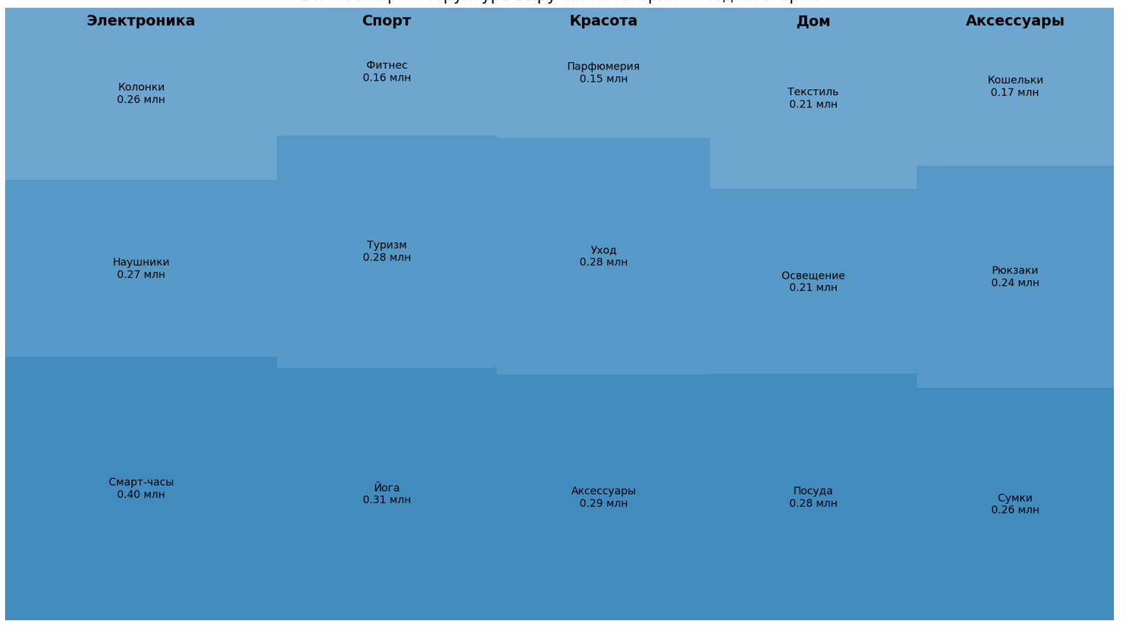
Туризм 5 | Казань | 5 | 5,990 ₽ | 29,950 ₽
Уход 3 | Москва | 4 | 1,490 ₽ | 5,960 ₽
Аксессуары 4 | Москва | 4 | 1,490 ₽ | 5,960 ₽
Парфюмерия 2 | Санкт-Петербург | 4 | 990 ₽ | 3,960 ₽
Аксессуары 4 | Москва | 4 | 2,990 ₽ | 11,960 ₽
Смарт-часы 1 | Москва | 2 | 7,990 ₽ | 15,980 ₽
Сумки 5 | Москва | 3 | 2,990 ₽ | 8,970 ₽
Йога 1 | Казань | 1 | 7,990 ₽ | 7,990 ₽
Наушники 1 | Санкт-Петербург | 2 | 1,990 ₽ | 3,980 ₽
Уход 2 | Москва | 3 | 5,990 ₽ | 17,970 ₽
Наушники 3 | Новосибирск | 2 | 7,990 ₽ | 15,980 ₽
Фитнес 2 | Новосибирск | 1 | 3,990 ₽ | 3,990 ₽
Посуда 2 | Москва | 3 | 3,990 ₽ | 11,970 ₽
Парфюмерия 1 | Казань | 2 | 7,990 ₽ | 15,980 ₽
Сумки 1 | Санкт-Петербург | 4 | 2,990 ₽ | 11,960 ₽
Парфюмерия 2 | Москва | 3 | 7,990 ₽ | 23,970 ₽
Йога 3 | Санкт-Петербург | 4 | 3,990 ₽ | 15,960 ₽
Аксессуары 4 | Москва | 4 | 5,990 ₽ | 23,960 ₽
Освещение 5 | Москва | 1 | 7,990 ₽ | 7,990 ₽
Фитнес 2 | Санкт-Петербург | 4 | 3,990 ₽ | 15,960 ₽
Йога 2 | Санкт-Петербург | 1 | 5,990 ₽ | 5,990 ₽
Йога 1 | Новосибирск | 2 | 7,990 ₽ | 15,980 ₽
Освещение 3 | Екатеринбург | 2 | 1,490 ₽ | 2,980 ₽
Сумки 3 | Москва | 5 | 5,990 ₽ | 29,950 ₽
Сумки 1 | Москва | 2 | 3,990 ₽ | 7,980 ₽
Фитнес 4 | Екатеринбург | 1 | 1,490 ₽ | 1,490 ₽
Кошельки 3 | Казань | 4 | 990 ₽ | 3,960 ₽
Рюкзаки 1 | Москва | 5 | 5,990 ₽ | 29,950 ₽
Йога 5 | Новосибирск | 2 | 5,990 ₽ | 11,980 ₽
Фитнес 5 | Екатеринбург | 2 | 5,990 ₽ | 11,980 ₽
Смарт-часы 1 | Екатеринбург | 2 | 5,990 ₽ | 11,980 ₽
Колонки 3 | Москва | 1 | 1,990 ₽ | 1,990 ₽
Освещение 1 | Санкт-Петербург | 2 | 990 ₽ | 1,980 ₽
Уход 1 | Москва | 5 | 7,990 ₽ | 39,950 ₽
Йога 3 | Санкт-Петербург | 5 | 2,990 ₽ | 14,950 ₽
Наушники 2 | Москва | 4 | 2,990 ₽ | 11,960 ₽
...

15_Scatter_Plot
...
Кампания 05 | Соцсети | 5,916 ₽ | 301 | 4 | 16,045 ₽
Кампания 08 | Соцсети | 4,048 ₽ | 672 | 6 | 21,333 ₽
Кампания 09 | Ретаргетинг | 8,179 ₽ | 803 | 4 | 19,925 ₽ | ЛОГИКА РАБОТЫ
Кампания 12 | Email | 5,652 ₽ | 427 | 7 | 21,926 ₽ | Сырые транзакции → очистка/преобразование → сводная таблица или агрегирование → расчёт необходимых показателей → построение визуализации.
Кампания 07 | Ретаргетинг | 1,273 ₽ | 916 | 9 | 54,081 ₽
Кампания 01 | Поиск | 2,178 ₽ | 565 | 13 | 52,516 ₽
Кампания 06 | Видео | 895 ₽ | 707 | 19 | 113,700 ₽
Кампания 06 | Видео | 5,624 ₽ | 619 | 8 | 23,632 ₽
Кампания 08 | Ретаргетинг | 3,371 ₽ | 636 | 4 | 10,860 ₽
Кампания 17 | Видео | 6,195 ₽ | 168 | 7 | 19,794 ₽
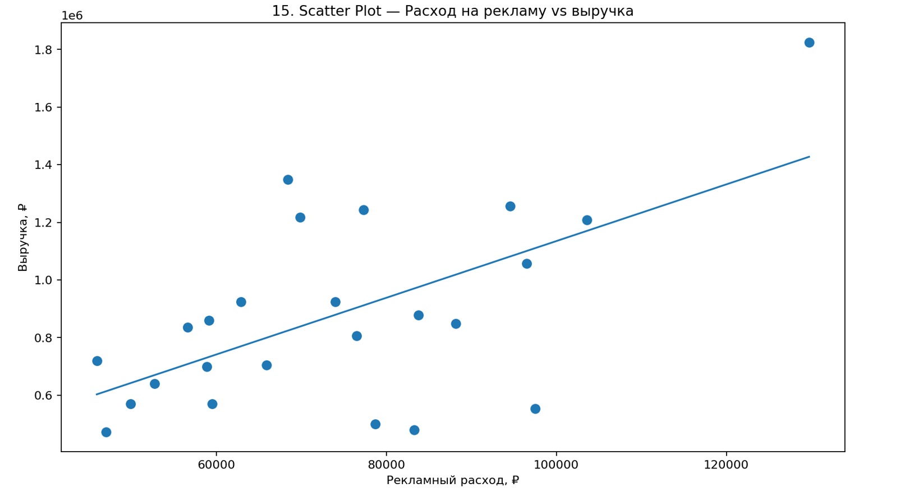
Кампания 13 | Поиск | 4,826 ₽ | 165 | 5 | 20,410 ₽
Кампания 10 | Ретаргетинг | 5,004 ₽ | 656 | 20 | 115,087 ₽
Кампания 05 | Соцсети | 1,532 ₽ | 409 | 3 | 14,640 ₽
Кампания 18 | Видео | 1,338 ₽ | 845 | 31 | 173,377 ₽
Кампания 07 | Соцсети | 4,725 ₽ | 279 | 9 | 47,753 ₽
Кампания 06 | Поиск | 7,871 ₽ | 221 | 11 | 62,241 ₽
Кампания 21 | Email | 8,803 ₽ | 620 | 13 | 40,331 ₽
Кампания 12 | Ретаргетинг | 2,617 ₽ | 632 | 21 | 60,028 ₽
Кампания 18 | Email | 4,709 ₽ | 694 | 16 | 37,534 ₽
Кампания 08 | Соцсети | 671 ₽ | 102 | 4 | 10,789 ₽
Кампания 18 | Ретаргетинг | 7,830 ₽ | 717 | 30 | 85,362 ₽
Кампания 09 | Email | 968 ₽ | 641 | 5 | 10,339 ₽
Кампания 15 | Email | 4,323 ₽ | 509 | 25 | 101,085 ₽
Кампания 23 | Соцсети | 5,492 ₽ | 924 | 18 | 55,551 ₽
Кампания 15 | Соцсети | 6,016 ₽ | 255 | 11 | 37,083 ₽
Кампания 20 | Видео | 2,254 ₽ | 162 | 3 | 13,804 ₽
Кампания 21 | Видео | 8,869 ₽ | 859 | 31 | 183,163 ₽
Кампания 03 | Email | 6,751 ₽ | 409 | 18 | 66,496 ₽
Кампания 04 | Видео | 7,583 ₽ | 903 | 9 | 58,291 ₽
Кампания 18 | Email | 6,150 ₽ | 648 | 3 | 15,356 ₽
Кампания 03 | Email | 6,302 ₽ | 822 | 18 | 72,140 ₽
Кампания 12 | Ретаргетинг | 7,083 ₽ | 629 | 11 | 54,430 ₽
Кампания 02 | Видео | 8,762 ₽ | 108 | 3 | 7,825 ₽
Кампания 10 | Соцсети | 3,940 ₽ | 735 | 15 | 56,706 ₽
Кампания 14 | Email | 6,474 ₽ | 309 | 12 | 60,919 ₽
Кампания 07 | Поиск | 3,741 ₽ | 317 | 15 | 46,213 ₽
Кампания 17 | Email | 1,822 ₽ | 208 | 4 | 23,600 ₽
Кампания 24 | Ретаргетинг | 8,480 ₽ | 306 | 6 | 19,990 ₽
Кампания 21 | Ретаргетинг | 6,278 ₽ | 52 | 2 | 12,051 ₽
Кампания 09 | Ретаргетинг | 6,133 ₽ | 575 | 7 | 15,722 ₽
Кампания 07 | Email | 743 ₽ | 771 | 34 | 61,428 ₽
Кампания 04 | Поиск | 2,388 ₽ | 160 | 1 | 3,386 ₽
Кампания 09 | Поиск | 4,300 ₽ | 221 | 5 | 21,219 ₽
Кампания 09 | Поиск | 6,967 ₽ | 362 | 15 | 90,138 ₽
Кампания 06 | Видео | 8,591 ₽ | 933 | 30 | 141,954 ₽
Кампания 16 | Видео | 3,852 ₽ | 550 | 12 | 42,045 ₽
Кампания 13 | Email | 5,406 ₽ | 843 | 12 | 58,468 ₽
Кампания 16 | Поиск | 4,275 ₽ | 708 | 5 | 22,489 ₽
Кампания 23 | Email | 4,204 ₽ | 609 | 27 | 95,810 ₽
...

16_Heatmap
...
2026-09-29 | Екатеринбург | Партнёры | Аксессуары | 2,552 ₽
2026-09-12 | Москва | Партнёры | Красота | 9,822 ₽
2026-09-23 | Екатеринбург | Партнёры | Спорт | 9,517 ₽
2026-09-14 | Москва | Розница | Спорт | 4,077 ₽ | ЛОГИКА РАБОТЫ
2026-09-10 | Москва | Партнёры | Дом | 5,620 ₽ | Сырые транзакции → очистка/преобразование → сводная таблица или агрегирование → расчёт необходимых показателей → построение визуализации.
2026-09-07 | Москва | Маркетплейс | Электроника | 3,605 ₽
2026-09-14 | Москва | Розница | Красота | 3,023 ₽
2026-09-03 | Москва | Маркетплейс | Дом | 16,291 ₽
2026-09-14 | Новосибирск | Сайт | Спорт | 10,054 ₽
2026-09-17 | Казань | Маркетплейс | Электроника | 8,210 ₽
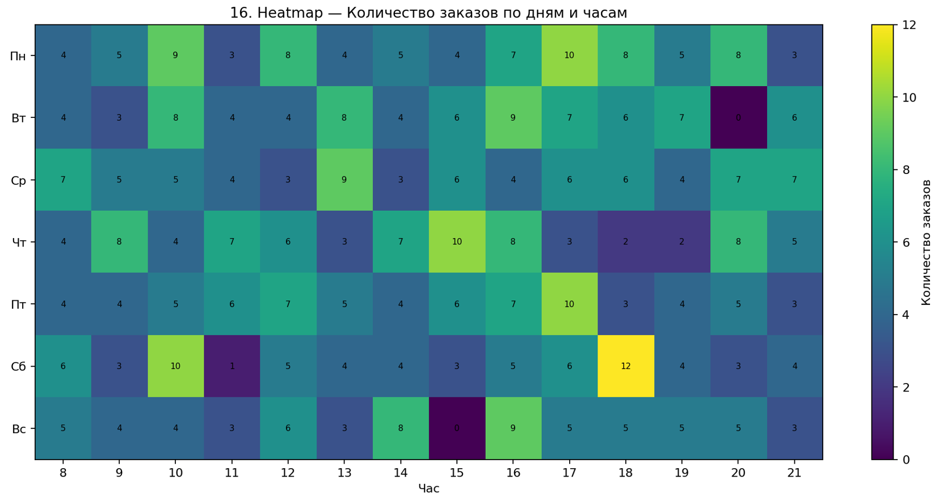
2026-09-09 | Екатеринбург | Партнёры | Аксессуары | 6,031 ₽
2026-09-02 | Екатеринбург | Маркетплейс | Дом | 14,419 ₽
2026-09-15 | Новосибирск | Партнёры | Аксессуары | 15,485 ₽
2026-09-02 | Москва | Маркетплейс | Электроника | 17,924 ₽
2026-09-25 | Новосибирск | Сайт | Аксессуары | 13,934 ₽
2026-09-17 | Екатеринбург | Розница | Аксессуары | 16,702 ₽
2026-09-18 | Екатеринбург | Маркетплейс | Спорт | 10,701 ₽
2026-09-16 | Новосибирск | Маркетплейс | Аксессуары | 9,383 ₽
2026-09-14 | Санкт-Петербург | Розница | Дом | 10,425 ₽
2026-09-28 | Екатеринбург | Партнёры | Красота | 2,250 ₽
2026-09-04 | Казань | Партнёры | Аксессуары | 14,303 ₽
2026-09-06 | Екатеринбург | Розница | Дом | 5,045 ₽
2026-09-13 | Екатеринбург | Розница | Электроника | 11,749 ₽
2026-09-08 | Москва | Сайт | Электроника | 6,001 ₽
2026-09-24 | Казань | Партнёры | Красота | 10,221 ₽
2026-09-10 | Москва | Сайт | Аксессуары | 4,639 ₽
2026-09-16 | Новосибирск | Розница | Электроника | 16,016 ₽
2026-09-05 | Москва | Розница | Дом | 8,055 ₽
2026-09-11 | Санкт-Петербург | Партнёры | Электроника | 5,838 ₽
2026-09-07 | Санкт-Петербург | Сайт | Электроника | 8,362 ₽
2026-09-22 | Москва | Сайт | Электроника | 16,674 ₽
2026-09-08 | Казань | Сайт | Дом | 2,106 ₽
2026-09-14 | Екатеринбург | Сайт | Спорт | 10,514 ₽
2026-09-25 | Екатеринбург | Партнёры | Дом | 11,374 ₽
2026-09-23 | Казань | Маркетплейс | Красота | 16,869 ₽
2026-09-01 | Екатеринбург | Маркетплейс | Электроника | 17,807 ₽
2026-09-06 | Москва | Маркетплейс | Электроника | 7,601 ₽
2026-09-11 | Казань | Партнёры | Спорт | 2,890 ₽
2026-09-29 | Новосибирск | Сайт | Электроника | 16,928 ₽
2026-09-24 | Новосибирск | Розница | Красота | 6,995 ₽
2026-09-04 | Новосибирск | Сайт | Красота | 15,809 ₽
2026-09-01 | Москва | Розница | Электроника | 4,237 ₽
2026-09-08 | Казань | Розница | Красота | 12,349 ₽
2026-09-04 | Казань | Розница | Аксессуары | 9,697 ₽
2026-09-06 | Казань | Маркетплейс | Красота | 1,376 ₽
2026-09-01 | Санкт-Петербург | Розница | Спорт | 6,541 ₽
2026-09-07 | Екатеринбург | Партнёры | Красота | 3,104 ₽
2026-09-05 | Санкт-Петербург | Партнёры | Дом | 15,307 ₽
...

17_Gantt_Chart
...
2026-07-14 | Дизайнер | Борис Ким | 8 | Ожидание
2026-06-05 | Разработчик | Ирина Котова | 7 | Готово
2026-05-31 | Разработчик | Егор Мельник | 2 | Ожидание
2026-07-11 | Тестировщик | Борис Ким | 8 | Ожидание | ЛОГИКА РАБОТЫ
2026-06-01 | Тестировщик | Виктор Серов | 5 | Ожидание | Сырые транзакции → очистка/преобразование → сводная таблица или агрегирование → расчёт необходимых показателей → построение визуализации.
2026-06-10 | Дизайнер | Ирина Котова | 2 | В работе
2026-07-06 | Аналитик | Егор Мельник | 8 | В работе
2026-05-29 | Дизайнер | Виктор Серов | 3 | Ожидание
2026-06-26 | Дизайнер | Анна Орлова | 5 | В работе
2026-06-24 | Тестировщик | Виктор Серов | 3 | Готово
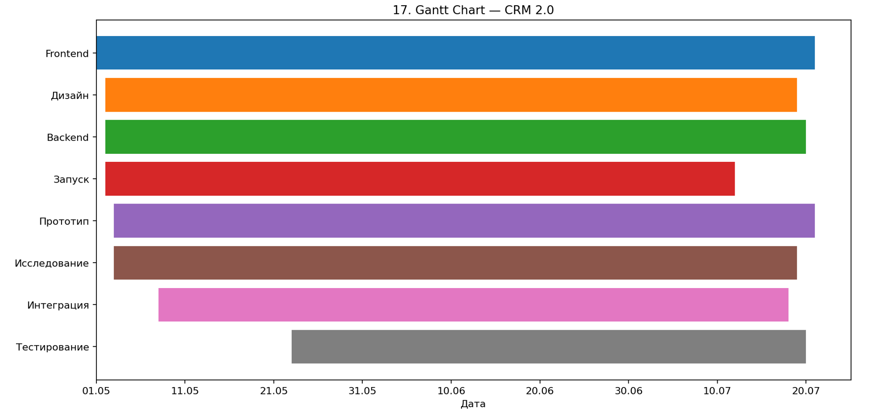
2026-06-11 | Тестировщик | Анна Орлова | 2 | Ожидание
2026-05-06 | Аналитик | Анна Орлова | 6 | Ожидание
2026-05-11 | Дизайнер | Борис Ким | 7 | Готово
2026-06-25 | Дизайнер | Ирина Котова | 2 | Ожидание
2026-05-01 | Тестировщик | Дарья Волкова | 6 | В работе
2026-05-28 | Разработчик | Егор Мельник | 8 | Готово
2026-06-05 | Тестировщик | Борис Ким | 3 | Готово
2026-05-23 | Аналитик | Ирина Котова | 8 | В работе
2026-05-10 | Дизайнер | Егор Мельник | 2 | Ожидание
2026-05-28 | Разработчик | Егор Мельник | 6 | В работе
2026-05-13 | Аналитик | Дарья Волкова | 4 | Ожидание
2026-07-11 | Аналитик | Егор Мельник | 3 | Готово
2026-06-22 | Аналитик | Анна Орлова | 5 | Ожидание
2026-05-24 | Аналитик | Виктор Серов | 6 | В работе
2026-06-18 | Разработчик | Егор Мельник | 3 | В работе
2026-06-17 | Разработчик | Борис Ким | 6 | Ожидание
2026-06-08 | Разработчик | Дарья Волкова | 7 | Готово
2026-07-03 | Тестировщик | Ирина Котова | 3 | Ожидание
2026-07-18 | Разработчик | Борис Ким | 4 | В работе
2026-06-25 | Аналитик | Борис Ким | 5 | Готово
2026-05-30 | Дизайнер | Егор Мельник | 2 | Ожидание
2026-05-26 | Дизайнер | Дарья Волкова | 8 | В работе
2026-05-25 | Разработчик | Анна Орлова | 2 | Ожидание
2026-07-08 | Разработчик | Ирина Котова | 8 | Готово
2026-06-16 | Разработчик | Егор Мельник | 2 | В работе
2026-07-02 | Дизайнер | Дарья Волкова | 6 | Ожидание
2026-05-08 | Тестировщик | Анна Орлова | 7 | В работе
2026-05-24 | Тестировщик | Егор Мельник | 8 | Ожидание
2026-05-19 | Разработчик | Егор Мельник | 2 | Готово
2026-06-27 | Дизайнер | Борис Ким | 3 | Готово
2026-06-07 | Аналитик | Дарья Волкова | 8 | Готово
2026-06-29 | Тестировщик | Дарья Волкова | 8 | В работе
2026-05-08 | Дизайнер | Дарья Волкова | 8 | Готово
2026-05-26 | Аналитик | Виктор Серов | 7 | Ожидание
...

18_Bullet_Graph_Bar
...
Дарья Волкова | Екатеринбург | Маркетплейс | 14,067 ₽ | 180,000 ₽
Егор Мельник | Москва | Розница | 12,455 ₽ | 260,000 ₽
Виктор Серов | Екатеринбург | Партнёры | 43,510 ₽ | 300,000 ₽
Борис Ким | Казань | Партнёры | 17,815 ₽ | 300,000 ₽ | ЛОГИКА РАБОТЫ
Ирина Котова | Казань | Розница | 22,973 ₽ | 260,000 ₽ | Сырые транзакции → очистка/преобразование → сводная таблица или агрегирование → расчёт необходимых показателей → построение визуализации.
Виктор Серов | Казань | Партнёры | 18,814 ₽ | 300,000 ₽
Борис Ким | Москва | Сайт | 34,142 ₽ | 260,000 ₽
Ирина Котова | Санкт-Петербург | Сайт | 23,108 ₽ | 260,000 ₽
Анна Орлова | Санкт-Петербург | Маркетплейс | 30,683 ₽ | 300,000 ₽
Виктор Серов | Санкт-Петербург | Сайт | 24,911 ₽ | 300,000 ₽
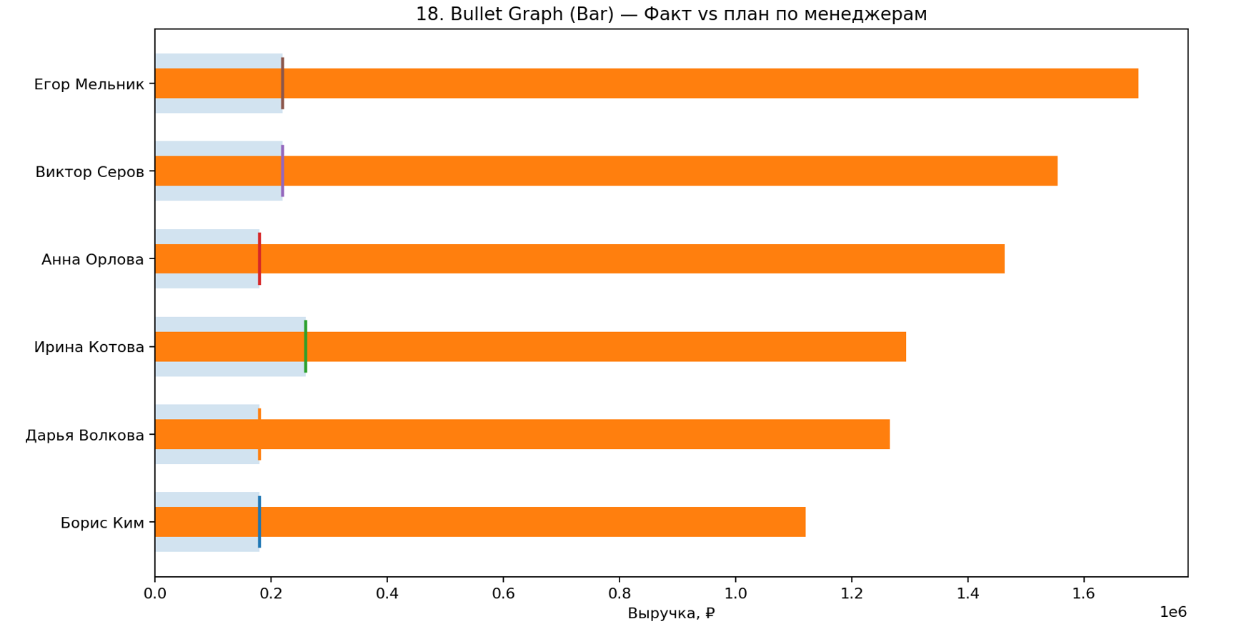
Борис Ким | Санкт-Петербург | Маркетплейс | 39,978 ₽ | 260,000 ₽
Егор Мельник | Санкт-Петербург | Маркетплейс | 30,075 ₽ | 220,000 ₽
Дарья Волкова | Казань | Партнёры | 23,058 ₽ | 180,000 ₽
Борис Ким | Новосибирск | Партнёры | 13,753 ₽ | 180,000 ₽
Борис Ким | Санкт-Петербург | Партнёры | 33,574 ₽ | 220,000 ₽
Виктор Серов | Новосибирск | Маркетплейс | 14,909 ₽ | 260,000 ₽
Ирина Котова | Санкт-Петербург | Партнёры | 8,455 ₽ | 180,000 ₽
Егор Мельник | Москва | Партнёры | 9,410 ₽ | 260,000 ₽
Егор Мельник | Новосибирск | Партнёры | 25,737 ₽ | 260,000 ₽
Дарья Волкова | Москва | Сайт | 42,332 ₽ | 220,000 ₽
Егор Мельник | Казань | Сайт | 12,636 ₽ | 300,000 ₽
Виктор Серов | Новосибирск | Сайт | 22,238 ₽ | 180,000 ₽
Ирина Котова | Новосибирск | Розница | 37,124 ₽ | 220,000 ₽
Анна Орлова | Казань | Розница | 44,169 ₽ | 260,000 ₽
Борис Ким | Москва | Розница | 14,096 ₽ | 220,000 ₽
Борис Ким | Санкт-Петербург | Сайт | 28,754 ₽ | 220,000 ₽
Виктор Серов | Москва | Партнёры | 44,475 ₽ | 220,000 ₽
Ирина Котова | Москва | Маркетплейс | 41,499 ₽ | 260,000 ₽
Ирина Котова | Екатеринбург | Розница | 26,221 ₽ | 180,000 ₽
Егор Мельник | Москва | Маркетплейс | 27,397 ₽ | 220,000 ₽
Борис Ким | Москва | Розница | 35,704 ₽ | 260,000 ₽
Дарья Волкова | Екатеринбург | Маркетплейс | 18,271 ₽ | 300,000 ₽
Егор Мельник | Санкт-Петербург | Сайт | 42,437 ₽ | 300,000 ₽
Анна Орлова | Казань | Розница | 24,331 ₽ | 300,000 ₽
Дарья Волкова | Санкт-Петербург | Партнёры | 28,091 ₽ | 220,000 ₽
Виктор Серов | Санкт-Петербург | Партнёры | 42,523 ₽ | 260,000 ₽
Анна Орлова | Новосибирск | Партнёры | 25,793 ₽ | 300,000 ₽
Егор Мельник | Москва | Сайт | 43,512 ₽ | 300,000 ₽
Анна Орлова | Москва | Партнёры | 36,982 ₽ | 260,000 ₽
Ирина Котова | Казань | Розница | 32,708 ₽ | 180,000 ₽
Дарья Волкова | Москва | Розница | 43,823 ₽ | 260,000 ₽
Анна Орлова | Екатеринбург | Розница | 25,840 ₽ | 220,000 ₽
Ирина Котова | Новосибирск | Розница | 42,000 ₽ | 220,000 ₽
Ирина Котова | Екатеринбург | Розница | 11,194 ₽ | 300,000 ₽
...

19_Box_Plot
...
2026-07-21 | Сайт | Екатеринбург | Клиент 099 | 6,739 ₽
2026-06-13 | Розница | Санкт-Петербург | Клиент 048 | 7,747 ₽ | ЛОГИКА РАБОТЫ
2026-06-03 | Партнёры | Санкт-Петербург | Клиент 035 | 500 ₽ | Сырые транзакции → очистка/преобразование → сводная таблица или агрегирование → расчёт необходимых показателей → построение визуализации.
2026-06-20 | Сайт | Москва | Клиент 116 | 3,351 ₽
2026-06-25 | Маркетплейс | Екатеринбург | Клиент 076 | 4,372 ₽
2026-06-22 | Маркетплейс | Санкт-Петербург | Клиент 045 | 4,892 ₽
2026-07-15 | Розница | Екатеринбург | Клиент 023 | 1,801 ₽
2026-07-16 | Маркетплейс | Новосибирск | Клиент 107 | 4,276 ₽
2026-07-29 | Сайт | Санкт-Петербург | Клиент 111 | 3,401 ₽
2026-07-09 | Сайт | Москва | Клиент 002 | 6,757 ₽
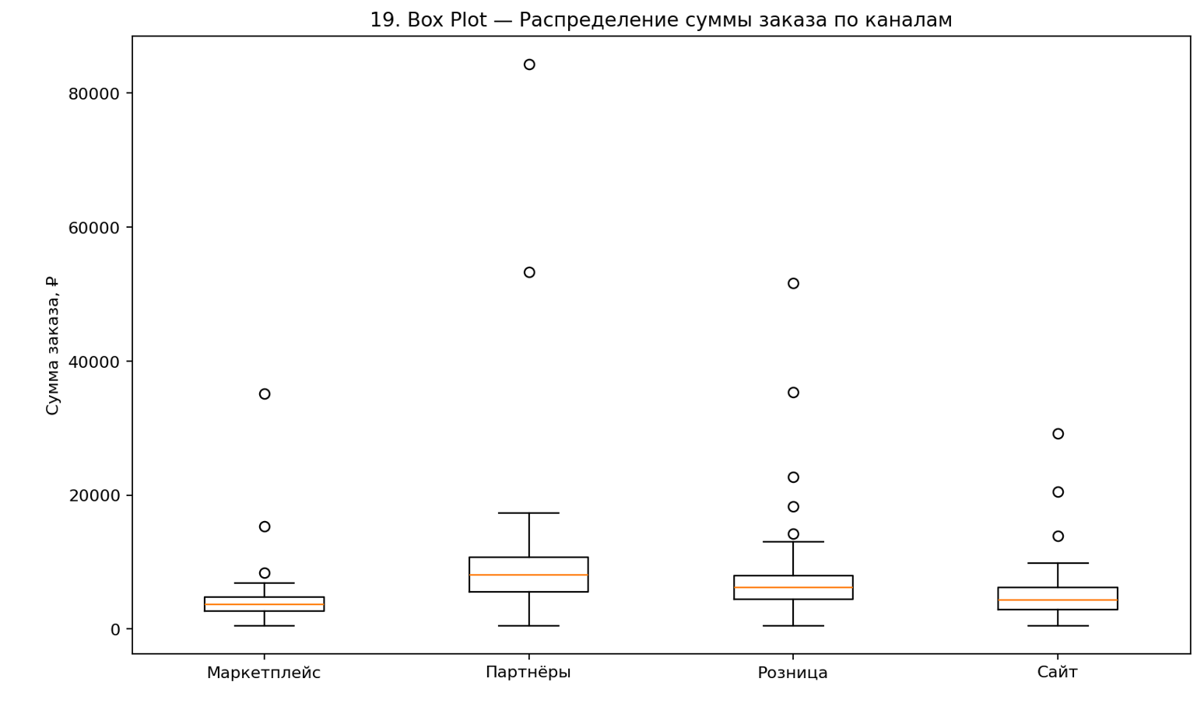
2026-07-16 | Маркетплейс | Москва | Клиент 015 | 5,334 ₽
2026-06-14 | Маркетплейс | Санкт-Петербург | Клиент 071 | 2,419 ₽
2026-06-20 | Розница | Новосибирск | Клиент 014 | 18,280 ₽
2026-06-25 | Сайт | Санкт-Петербург | Клиент 051 | 9,309 ₽
2026-06-18 | Розница | Екатеринбург | Клиент 039 | 7,409 ₽
2026-06-08 | Розница | Москва | Клиент 034 | 3,626 ₽
2026-07-04 | Сайт | Новосибирск | Клиент 007 | 3,479 ₽
2026-06-23 | Сайт | Казань | Клиент 074 | 20,530 ₽
2026-07-17 | Розница | Екатеринбург | Клиент 069 | 7,755 ₽
2026-07-05 | Розница | Москва | Клиент 112 | 1,198 ₽
2026-07-13 | Партнёры | Новосибирск | Клиент 072 | 5,570 ₽
2026-07-06 | Партнёры | Санкт-Петербург | Клиент 089 | 7,462 ₽
2026-06-03 | Розница | Москва | Клиент 098 | 3,325 ₽
2026-07-15 | Маркетплейс | Екатеринбург | Клиент 015 | 3,506 ₽
2026-06-04 | Партнёры | Москва | Клиент 013 | 7,862 ₽
2026-07-17 | Розница | Санкт-Петербург | Клиент 008 | 10,839 ₽
2026-07-04 | Розница | Москва | Клиент 074 | 9,028 ₽
2026-06-22 | Сайт | Екатеринбург | Клиент 003 | 6,188 ₽
2026-06-18 | Маркетплейс | Екатеринбург | Клиент 039 | 4,321 ₽
2026-07-22 | Партнёры | Новосибирск | Клиент 080 | 8,047 ₽
2026-06-26 | Сайт | Санкт-Петербург | Клиент 053 | 6,418 ₽
2026-06-06 | Сайт | Новосибирск | Клиент 082 | 4,565 ₽
2026-06-09 | Партнёры | Санкт-Петербург | Клиент 112 | 6,571 ₽
2026-07-18 | Партнёры | Екатеринбург | Клиент 043 | 9,659 ₽
2026-06-06 | Розница | Екатеринбург | Клиент 064 | 4,579 ₽
2026-06-23 | Розница | Санкт-Петербург | Клиент 116 | 12,018 ₽
2026-07-25 | Партнёры | Санкт-Петербург | Клиент 065 | 11,063 ₽
2026-06-10 | Партнёры | Москва | Клиент 024 | 13,672 ₽
2026-06-24 | Партнёры | Екатеринбург | Клиент 111 | 5,570 ₽
2026-06-04 | Партнёры | Новосибирск | Клиент 100 | 14,795 ₽
2026-06-26 | Сайт | Екатеринбург | Клиент 035 | 4,683 ₽
2026-06-05 | Маркетплейс | Санкт-Петербург | Клиент 007 | 3,410 ₽
2026-06-24 | Маркетплейс | Москва | Клиент 055 | 4,374 ₽
2026-06-10 | Маркетплейс | Москва | Клиент 046 | 6,858 ₽
2026-07-27 | Партнёры | Москва | Клиент 097 | 4,730 ₽
2026-06-16 | Партнёры | Санкт-Петербург | Клиент 049 | 10,539 ₽
2026-07-04 | Партнёры | Санкт-Петербург | Клиент 035 | 10,133 ₽
2026-06-18 | Маркетплейс | Москва | Клиент 041 | 4,287 ₽
2026-06-10 | Партнёры | Санкт-Петербург | Клиент 029 | 7,969 ₽
2026-06-01 | Партнёры | Новосибирск | Клиент 053 | 84,360 ₽
2026-07-31 | Сайт | Екатеринбург | Клиент 107 | 29,215 ₽
2026-07-26 | Партнёры | Екатеринбург | Клиент 028 | 9,175 ₽
2026-07-25 | Партнёры | Казань | Клиент 028 | 5,506 ₽
...

